遇到的问题
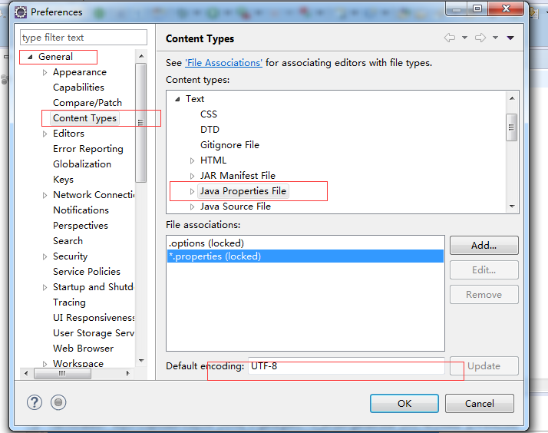
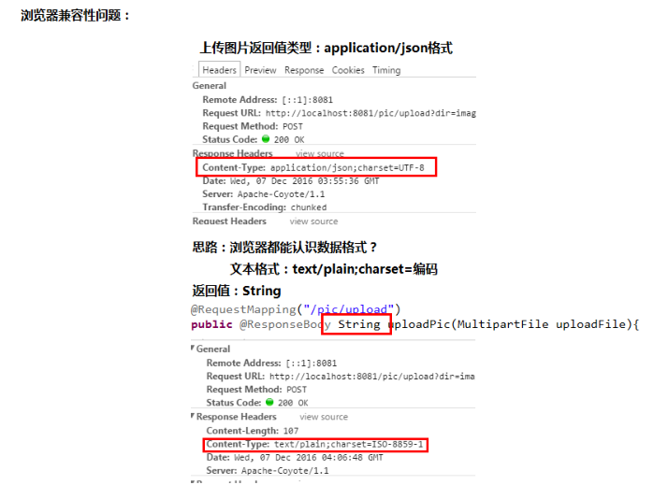
问题一：eclipes mars 4.5.0版本的 STS spring tools suit 安装报错
解决方式：更新eclipes 版本 更新到了4.5.2版本 问题解决（完美安装）
pring tool suite无法安装是因为eclipse 的版本问题，解决办法有两种： 第一种办法： 首先更新eclipse 的版本，步骤如下，启动eclipse 然后找到菜单栏的【help】，然后选择【check for updates】，会提示更新，选择下一步即可，更新完成后就可以安装spring tool suite 了 第二种办法： 从www.eclipse.org 网站上下载最新的版本的eclipse4.2，然后可以安装spring tool suite 安装的时候选择这两项，注意选中红色框框的复选框【不能显示maven和spring选项】
问题二：自己的eclipse安装的 STS spring tools suit 不能显示maven和spring选项
解决方式： 重新下载了一个集成了STS spring tools suit 插件的eclipse
问题三、resources.properties乱码问题
解决方式： 修改.properties文件的编码格式为UTF-8
问题四、图片上传中浏览器兼容性问题
问题原因：
解决方式：将返回json对象转换成返回json格式的字符串

linux配置静态IP
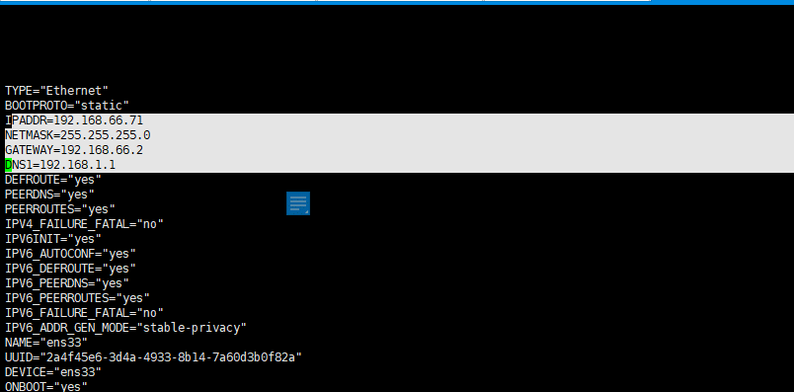
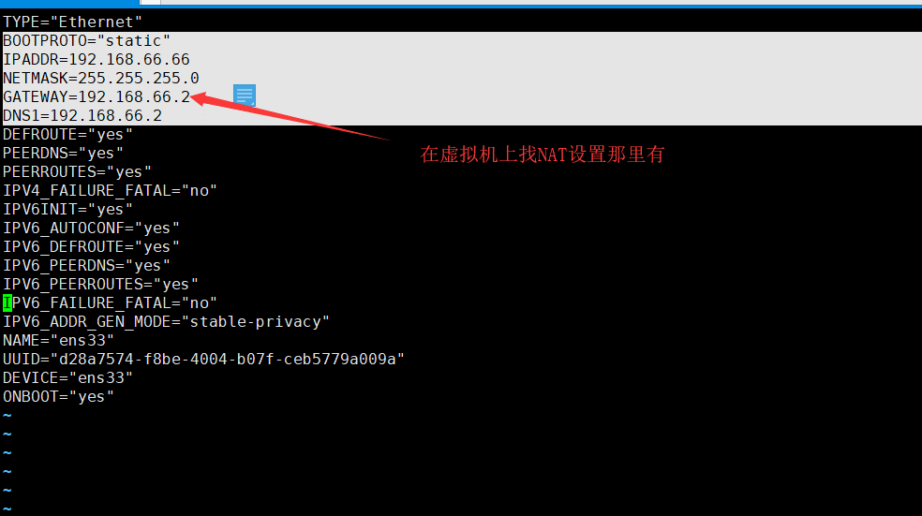

只需要重启网卡就行
service network restart

linux上传下载文件安装
linux上传下载文件安装
yum安装
代码 yum install lrzsz -y

安装vim
安装vim
yum -y install vim*
查看 vi +tab键
如下图表示安装成功

rpm安装卸载
1、安装
rpm -i 需要安装的包文件名
举例如下：
rpm -i example.rpm 安装 example.rpm 包；
rpm -iv example.rpm 安装 example.rpm 包并在安装过程中显示正在安装的文件信息；
rpm -ivh example.rpm 安装 example.rpm 包并在安装过程中显示正在安装的文件信息及安装进度；
2、查看安装完成的软件
[root@jacky zookeeper]# rpm -qa | grep jdk java-1.6.0-openjdk-1.6.0.0-1.66.1.13.0.el6.i686 java-1.7.0-openjdk-1.7.0.45-2.4.3.3.el6.i686
3、卸载软件
rpm -e --nodeps 要卸载的软件包
root@jacky zookeeper]# rpm -e --nodeps java-1.6.0-openjdk-1.6.0.0-1.66.1.13.0.el6.i686

查找文件或目录
假设忘记了httpd.conf这个文件在系统的哪个目录下，则可以使用如下命令：
find / -name httpd.conf
在find后面写上-name，表明要求系统按照文件名查找，最后写上httpd.conf这个目标文件名即可，命令反馈显示出查找结果列表：
etc/httpd/conf/httpd.conf
#这就是httpd.conf这个文件在Linux系统中的完整路径
#find()命令参数
-amin n
#查找系统中最后N分钟访问的文件
-atime n
#查找系统中最后n*24小时访问的文件
-cmin n
#查找系统中最后N分钟被改变状态的文件
-ctime n
#查找系统中最后n*24小时被改变状态的文件
-empty
#查找系统中空白的文件，或空白的文件目录，或目录中没有子目录的文件夹
-false
#查找系统中总是错误的文件
-fstype type
#查找系统中存在于指定文件系统的文件，例如：ext2 .
-gid n
#查找系统中文件数字组ID 为 n的文件
-group gname
#查找系统中文件属于gnam文件组，并且指定组和ID的文件。

解压缩
解压 .tar.gz
tar -zxvf apache-tomcat-7.0.47.tar.gz -d /usr/local/
解压.zip
unzip solr-4.10.3.zip -d /usr/local/
解压.war
unzip solr.war -d/usr/local..........
创建文件夹
mkdir solr
移动全部文件
cp -r /usr/local/solr-4.10.3/example/lib/ext/. /usr/local/apache-tomcat-7.0.47/webapps/solr/WEB-INF/lib/

安装JDK问题
安装jdk (虚拟及的linux是32位的 所以安装32位的)
先解压
然后
＃ vim /etc/profile #编辑,在最后添加下面的内容
export JAVA_HOME=/usr/local/jdk1.7.0_07
export JRE_HOME=${JAVA_HOME}/jre
export CLASSPATH=.:${JAVA_HOME}/lib:${JRE_HOME}/lib
export PATH=${JAVA_HOME}/bin:$PATH
＃ source /etc/profile #使配置文件立即生效
安装jdk 要执行一下步骤
1、直接输入：/usr/sbin/setenforce 0 意思是关闭SELINUX，但是这个只是会话级别的设置
2、全局设置关闭SELINUX，(vi /etc/selinux/config)通过编辑/etc/sysconfig/selinux文件,将SELINUX参数修改成disabled，然后重启即可

linux开启或关闭桌面模式
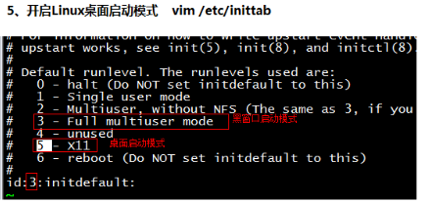
vim /etc/inittab

linux添加自启动
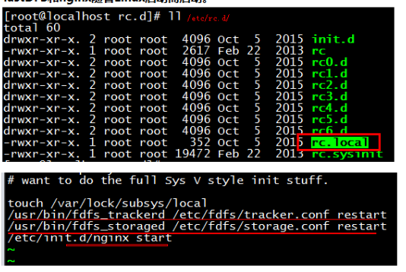
//nginx自启动（需要脚本）
首先，在linux系统的/etc/init.d/目录下创建nginx文件，使用如下命令： vim /etc/init.d/nginx
在脚本中添加如下命令： ******************************************************************************************************************#!/bin/bash
# nginx Startup script for the Nginx HTTP Server
# it is v.0.0.2 version.
# chkconfig: - 85 15
# description: Nginx is a high-performance web and proxy server.
# It has a lot of features, but it's not for everyone.
# processname: nginx
# pidfile: /var/run/nginx.pid
# config: /usr/local/hadoop/nginx/conf/nginx.conf
nginxd=/usr/local/hadoop/nginx/sbin/nginx
nginx_config=/usr/local/hadoop/nginx/conf/nginx.conf
nginx_pid=/var/run/nginx.pid
RETVAL=0
prog="nginx"
# Source function library.
. /etc/rc.d/init.d/functions
# Source networking configuration.
. /etc/sysconfig/network
# Check that networking is up.
[ ${NETWORKING} = "no" ] && exit 0
[ -x $nginxd ] || exit 0
# Start nginx daemons functions.
start() {
if [ -e $nginx_pid ];then
echo "nginx already running...."
exit 1
fi
echo -n $"Starting $prog: "
daemon $nginxd -c ${nginx_config}
RETVAL=$?
echo
[ $RETVAL = 0 ] && touch /var/lock/subsys/nginx
return $RETVAL
}
# Stop nginx daemons functions.
stop() {
echo -n $"Stopping $prog: "
killproc $nginxd
RETVAL=$?
echo
[ $RETVAL = 0 ] && rm -f /var/lock/subsys/nginx /var/run/nginx.pid
}
# reload nginx service functions.
reload() {
echo -n $"Reloading $prog: "
#kill -HUP `cat ${nginx_pid}`
killproc $nginxd -HUP
RETVAL=$?
echo
}
# See how we were called.
case "$1" in
start)
start
;;
stop)
stop
;;
reload)
reload
;;
restart)
stop
start
;;
status)
status $prog
RETVAL=$?
;;
*)
echo $"Usage: $prog {start|stop|restart|reload|status|help}"
exit 1
esac
exit $RETVAL
*******************************************************
保存后设置文件的访问权限： chmod a+x /etc/init.d/nginx (a+x参数表示 ==> all user can execute 所有用户可执行)
最后将ngix加入到rc.local文件中，这样开机的时候nginx就默认启动了vi /etc/rc.local
添加
/etc/init.d/nginx start
保存并退出
下次重启就会生效，实现nginx的自启动。
vim /etc/rc.d/rc.local
//fastDFS启动（加入到rc.local文件中）
/usr/bin/fdfs_trackerd /etc/fdfs/tracker.conf restart
/usr/bin/fdfs_storaged /etc/fdfs/storage.conf restart
--文件上传组件-->
<dependency>
<groupId>commons-fileupload</groupId>
<artifactId>commons-fileupload</artifactId>
<version>${commons-fileupload.version}</version>
</dependency>
<dependency>
<groupId>fastdfs_client</groupId>
<artifactId>fastdfs_client</artifactId>
<version>1.25</version>
</dependency>
------------------------------------------------------------------------------------------------------------------------------------------------------------------------------------------
开机自启动Tomcat：
每次开机都要启动tomcat，网上看了好多都是用shell脚本来实现tomcat开机自启动，后来看到一种方法，直接修改系统文件来实现，已经实践过，方法有效。
1.修改脚本文件rc.local：vim /etc/rc.d/rc.local
这个脚本是使用者自定的开机启动程序，可以在里面添加想在系统启动之后执行的脚本或者脚本执行命令
2.添加如下内容：
export JAVA_HOME=/opt/jdk1.8.0_65
/opt/tomcat包名/bin/startup.sh start
3.esc 退出编辑，:wq 保存修改
4.将rc.local修改为可执行
chmod 777 /etc/rc.d/rc.local

centos防火墙开放端口
centos 7
1、firewalld的基本使用
启动： systemctl start firewalld
查看状态： systemctl status firewalld
停止： systemctl disable firewalld
禁用： systemctl stop firewalld
2.systemctl是CentOS7的服务管理工具中主要的工具，它融合之前service和chkconfig的功能于一体。
启动一个服务：systemctl start firewalld.service 关闭一个服务：systemctl stop firewalld.service 重启一个服务：systemctl restart firewalld.service 显示一个服务的状态：systemctl status firewalld.service 在开机时启用一个服务：systemctl enable firewalld.service 在开机时禁用一个服务：systemctl disable firewalld.service 查看服务是否开机启动：systemctl is-enabled firewalld.service 查看已启动的服务列表：systemctl list-unit-files|grep enabled 查看启动失败的服务列表：systemctl --failed
3.配置firewalld-cmd
查看版本： firewall-cmd --version
查看帮助： firewall-cmd --help
显示状态： firewall-cmd --state
查看所有打开的端口： firewall-cmd --zone=public --list-ports
更新防火墙规则： firewall-cmd --reload
查看区域信息: firewall-cmd --get-active-zones
查看指定接口所属区域： firewall-cmd --get-zone-of-interface=eth0
拒绝所有包：firewall-cmd --panic-on
取消拒绝状态： firewall-cmd --panic-off
查看是否拒绝： firewall-cmd --query-panic
那怎么开启一个端口呢
添加
firewall-cmd --zone=public --add-port=80/tcp --permanent （--permanent永久生效，没有此参数重启后失效）
重新载入
firewall-cmd --reload
查看
firewall-cmd --zone= public --query-port=80/tcp
删除
firewall-cmd --zone= public --remove-port=80/tcp --permanent
Centos升级到7之后，内置的防火墙已经从iptables变成了firewalld。所以，端口的开启还是要从两种情况来说明的，即iptables和firewalld。更多关于CentOs防火墙的最新内容，请参考Redhat官网。
一、iptables
1.打开/关闭/重启防火墙
开启防火墙(重启后永久生效)：chkconfig iptables on
关闭防火墙(重启后永久生效)：chkconfig iptables off
开启防火墙(即时生效，重启后失效)：service iptables start
关闭防火墙(即时生效，重启后失效)：service iptables stop
重启防火墙:service iptables restartd
2.查看打开的端口
/etc/init.d/iptables status3.打开某个端口(以8080为例)
（1）开启端口
iptables -A INPUT -p tcp --dport 8080 -j ACCEPT
（2）保存并重启防火墙
/etc/rc.d/init.d/iptables save /etc/init.d/iptables restart
4.打开49152~65534之间的端口
iptables -A INPUT -p tcp --dport 49152:65534 -j ACCEPT 同样，这里需要对设置进行保存，并重启防火墙。
5.其他打开方式
我们还可以通过修改/etc/sysconfig/iptables文件的方式开启端口，如下
vi /etc/sysconfig/iptables然后在文件中增加一行
-A RH-Firewall-1-INPUT -m state –state NEW -m tcp -p tcp –dport 8080 -j ACCEPT
参数说明:
–A 参数就看成是添加一条规则 –p 指定是什么协议，我们常用的tcp 协议，当然也有udp，例如53端口的DNS –dport 就是目标端口，当数据从外部进入服务器为目标端口 –sport 数据从服务器出去，则为数据源端口使用 –j 就是指定是 ACCEPT -接收 或者 DROP 不接收
二、firewalld
Centos7默认安装了firewalld，如果没有安装的话，可以使用 yum install firewalld firewalld-config进行安装。
1.启动防火墙
systemctl start firewalld
2.禁用防火墙
systemctl stop firewalld
3.设置开机启动
systemctl enable firewalld
4.停止并禁用开机启动
sytsemctl disable firewalld
5.重启防火墙
firewall-cmd --reload
6.查看状态
systemctl status firewalld或者 firewall-cmd --state7.查看版本
firewall-cmd --version8.查看帮助
firewall-cmd --help9.查看区域信息
firewall-cmd --get-active-zones10.查看指定接口所属区域信息
firewall-cmd --get-zone-of-interface=eth011.拒绝所有包
firewall-cmd --panic-on12.取消拒绝状态
firewall-cmd --panic-off13.查看是否拒绝
firewall-cmd --query-panic14.将接口添加到区域(默认接口都在public)
firewall-cmd --zone=public --add-interface=eth0(永久生效再加上 --permanent 然后reload防火墙)15.设置默认接口区域
firewall-cmd --set-default-zone=public(立即生效，无需重启)16.更新防火墙规则
firewall-cmd --reload或firewall-cmd --complete-reload(两者的区别就是第一个无需断开连接，就是firewalld特性之一动态 添加规则，第二个需要断开连接，类似重启服务)17.查看指定区域所有打开的端口
firewall-cmd --zone=public --list-ports18.在指定区域打开端口（记得重启防火墙）
firewall-cmd --zone=public --add-port=80/tcp --permanent (永久生效再加上 --permanent)
重新载入
firewall-cmd --reload
说明： –zone 作用域 –add-port=8080/tcp 添加端口，格式为：端口/通讯协议 –permanent #永久生效，没有此参数重启后失效
参考文章： http://havee.me/linux/2015-01/using-firewalls-on-centos-7.html

linux常用命令
一、echo指令基本用法
输入指令获得帮助
sudo echo --help
覆盖文件内容 （使用>指令覆盖文件原内容并重新输入内容，若文件不存在则创建文件。）
echo "Raspberry" > test.txt
追加文件内容（使用>>指令向文件追加内容，原内容将保存。）
echo "Raspberry" > test.txt
二、

redis搭建
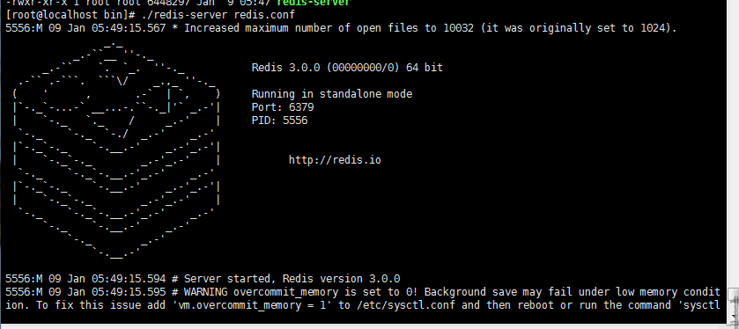
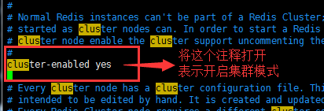
搭建redis单机版
需要的环境：yum install -y gcc-c++ gcc tcl
1）上传解压 redis-3.0.0.tar.gz压缩包
2）编译
进入解压后的redis-3.0.0目录下执行make
3）创建到指定目录/usr/local/hadoop/singleRedis/redis
执行make 编译 完成后执行make test 都成功的话就算编译成功了然后进行安装
在redis-3.0.0目录下执行make install PREFIX=/usr/local/hadoop/singleRedis/redis
之后会/usr/local/hadoop/singleRedis/redis目录下生成一个bin目录
4）将/usr/local/hadoop/redis-3.0.0目录下的redis.conf文件拷贝到/usr/local/hadoop/singleRedis/redis/bin目录下
cp /usr/local/hadoop/redis-3.0.0/redis.conf /usr/local/hadoop/singleRedis/redis/bin/
5）启动redis
在bin目录下执行./redis-server redis.conf
看到下图表示单机版安装成功
6）修改/usr/local/hadoop/singleRedis/redis/bin目录下的redis.conf文件
7）后台启动redis
在bin目录下执行./redis-server redis.conf
8）查看redis是否在后台运行
ps -ef | grep redis
如下图表示端口为6379的redis启动成功
9）登录客户端 以中文格式登录
./redis-cli --raw
10）插入和查询数据
单机版完成
搭建redis集群版
（因为电脑扛不住开8台虚拟机所以将集群搭在了一台linux上只是端口不一样 ，效果和在8台服务器一样）
一、搭建集群环境准备
1）gcc编译环境
yum -y install gcc
2）ruby，rubygems
yum -y install ruby
yum -y install rubygems
3)安装ruby和redis接口（接口文件：redis-3.0.0.gem）
安装命令：gem install redis-3.0.0.gem
二、搭建集群
1）在/usr/local/hadoop目录下创建一个集群目录clusterRedis
2）在clusterRedis下创建7001...................7008目录（目录名和redis的端口相同）
在clusterRedis下执行 mkdir 700{1..8}
3）将单一版中的reids拷贝到7001-----7008中（先删除单机版中的dump.rdb文件）
4）逐一的修改7001......7008下面的端口号（修改为和文件夹相同）并且开启集群模式
5）拷贝集群所需要的插件redis-trib.rb（在redis的解压目录中的src下）
拷贝到集群目录下 cp /usr/local/hadoop/redis-3.0.0/src/redis-trib.rb /usr/local/hadoop/clusterRedis/
6）启动集群（先启动7001........7006，剩下的两个最后做动态添加用）
注意：必须逐个进入到bin目录下启动不然启动不起来
7）查看启动情况（ps -ef |grep redis）
注意：这些集群之间没有联系（还不能算是集群）
8）创建集群（在集群目录下）
命令：./redis-trib.rb create --replicas 1 192.168.30.131:7001 192.168.30.131:7002 192.168.30.131:7003 192.168.30.131:7004 192.168.30.131:7005 192.168.30.131:7006（注意命令不能换行）
参数解析：
* ./redis-trib.rb--创建集群ruby插件
* create 创建集群命令
* --replicas 1：每一台主机器至少有一台从机
如下图表示成功
至此集群搭建成功
集群命令
*登录命令
> ./redis-cli -c -h ip -p port --raw
* 查看集群状态(此命令在集群登录状态使用)
> cluster info
* 查看集群节点信息(此命令在集群登录状态使用)
> cluster nodes
动态添加集群及分配空间
1）先启动7007和7008
2）添加主节点
* 命令：./redis-trib.rb add-node 192.168.30.131:7007 192.168.30.131:7001
* add-node：插件命令，添加节点--默认添加主（master）节点
* 192.168.30.131:7007：需要添加的集群节点
* 192.168.30.131:7001：参考节点，把7007添加到7001所在集群
如下图表示添加主节点成功
4）登录查看
5）动态分配存储空间
* 命令：./redis-trib.rb reshard 192.168.30.131:7001
* reshard：插件分配存储空间命令
* 192.168.30.131:7001：参考节点，表示重新分配7001所在集群存储。
执行上述命令后
至此 分配空间完成
6）添加从服务器
* 添加命令：./redis-trib.rb add-node --slave --master-id b1139a03e0fab922b3b8ccc795ed14c0b2aafdbb 192.168.30.131:7008 192.168.30.131:7001
* add-node --slave ： 添加从节点
* --master-id：指定给谁添加从节点--指定主节点Id
* 192.168.30.131:7008：需要添加的节点
* 192.168.30.131:7001：把7008添加到7001所在集群
至此 从节点添加完成
集群的启动脚本
1）创建文件start-all.sh(.sh表示可执行文件)
命令：touch start-all.sh
但是 当前用户没有执行权限
2）分配权限
chmod 755 start-all.sh(755表示当前用户有所有权限，主用户和其他用户都只有读和执行的权限，没有写的权限)
3）加入启动命令
cd 7001/bin/
./redis-server redis.conf
cd ../../7002/bin/
./redis-server redis.conf
cd ../../7003/bin/
./redis-server redis.conf
cd ../../7004/bin/
./redis-server redis.conf
cd ../../7005/bin/
./redis-server redis.conf
cd ../../7006/bin/
./redis-server redis.conf
cd ../../7007/bin/
./redis-server redis.conf
cd ../../7008/bin/
./redis-server redis.conf
4）用脚本启动服务器集群
java代码调用redis
// 单机版
@Test
public void linkOnePoolRedis() {
// 创建连接池对象
JedisPoolConfig poolConfig = new JedisPoolConfig();
// 设置最大连接数
poolConfig.setMaxTotal(20);
// 设置最大空闲数
poolConfig.setMaxIdle(2);
// 创建redis对象，连接redis服务器
String host = "192.168.30.131";
Integer port = 6379;
JedisPool jp = new JedisPool(poolConfig,host, port);
Jedis jedis = jp.getResource();
jedis.set("username", "假的");
String value = jedis.get("username");
System.out.println(value);
}
// 集群版
@Test
public void linkClusterRedis() {
// 创建连接池对象
JedisPoolConfig poolConfig = new JedisPoolConfig();
// 设置最大连接数
poolConfig.setMaxTotal(20);
// 设置最大空闲数
poolConfig.setMaxIdle(2);
Set<HostAndPort> nodes = new HashSet<HostAndPort>();
nodes.add(new HostAndPort("192.168.30.131", 7001));
nodes.add(new HostAndPort("192.168.30.131", 7002));
nodes.add(new HostAndPort("192.168.30.131", 7003));
nodes.add(new HostAndPort("192.168.30.131", 7004));
nodes.add(new HostAndPort("192.168.30.131", 7005));
nodes.add(new HostAndPort("192.168.30.131", 7006));
nodes.add(new HostAndPort("192.168.30.131", 7007));
nodes.add(new HostAndPort("192.168.30.131", 7008));
JedisCluster jedisCluster = new JedisCluster(nodes,poolConfig);
jedisCluster.set("username", "真的");
String value = jedisCluster.get("username");
System.out.println(value);
}

redis操作
存值 set name 30
主从复制：
1 Master可以拥有多个slave
2 多个slave 可以连接同一个master,还可以连接到其他的slave
3 主从复制不会阻塞master在同步数据是 master可以继续处理client请求
4 提供系统的伸缩性
主从复制的过程：
1 slave与master建立连接，发送sync同步命令
2 master会开启一个后台进程，将数据库快照保存到文件中，同时master主进程会开始收集新的写命令并缓存
3 后台完成保存后，就将文件发送给slave
4 sslave 将此文件保存到硬盘上
主从复制配置
clone服务器之后修改slave的IP地址
修改配置文件 redis.config
第一步： slaveof<masterip> <mastport>
第二步： masterauth<master-password>
使用info查看role角色即可知道是主服务或从服务
哨兵

solr搭建
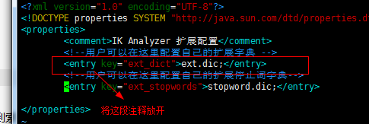
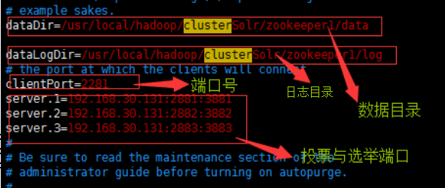
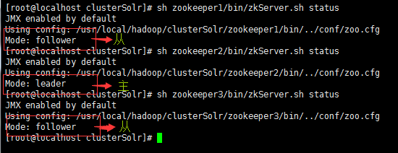
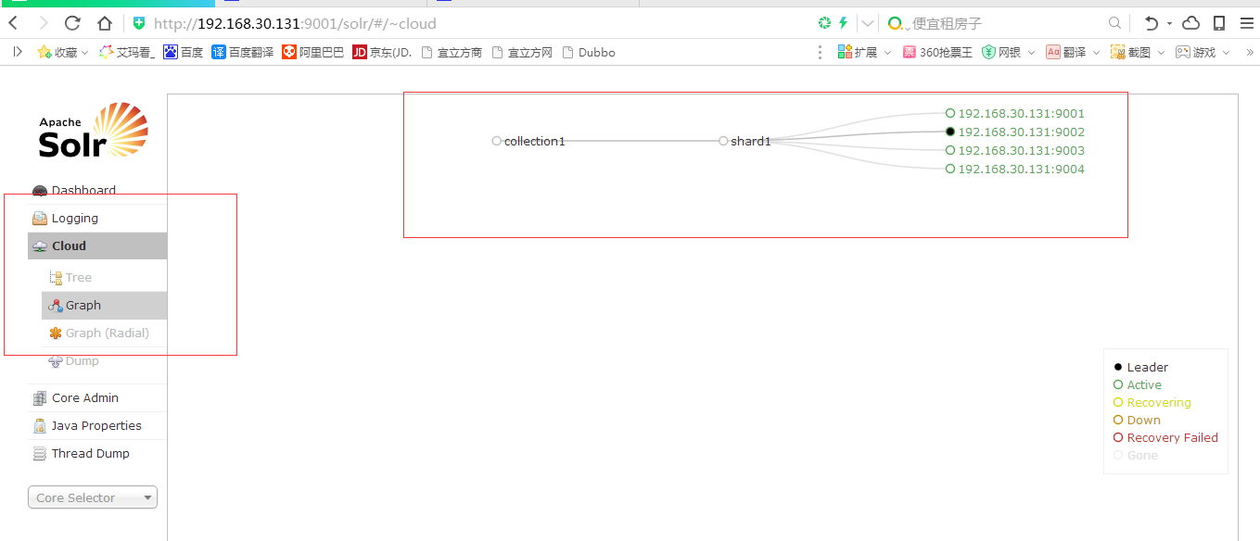
搭建单机版Solr
1）上传solr-4.10.3.tgz.tgz并解压
2）创建singleSolr目录
3）上传apache-tomcat-7.0.47.tar.gz并解压到singleSolr为tomcat-solr
4）复制solr-4.10.3/example/webapps/目录下的solr.war到singleSolr/tomcat-solr/webapps/
5）解压复制的solr.war(解压完后删除此war)
unzip -oq solr.war -d solr
6）拷贝solr服务运行所需要依赖包
拷贝solr解压目录example/lib/ext/* 所有jar文件，拷贝到tomcat下面solr项目WEB-INF/lib
7）导入日志配置文件log4j（没有classes目录：需要手动创建：mkdir classes）
把日志文件log4j.properties拷贝tomcat/webapps/solr/WEB-INF/classes
8）在singleSolr 下创建solrhome
9）复制solr仓库到solrhome
cp -r /usr/local/hadoop/solr-4.10.3/example/solr/ solrhome/
10)指定solr服务运行仓库地址
a）配置tomcat/bin catalina.sh文件,指定仓库地址
b）export JAVA_OPTS="-Dsolr.solr.home=/usr/local/hadoop/singleSolr/solrhome/solr"
11）拷贝solr解压目录下面contrib，dist目录到和collection1同一级目录
a) cp -r solr-4.10.3/contrib/ solrhome/solr/
b) cp -r solr-4.10.3/dist/ solrhome/solr/
12） 修改配置文件加载contrib，dist类库
a) 修改仓库中collection1/conf/solrConfig配置文件（将../../..改为..）
<lib dir="${solr.install.dir:..}/contrib/extraction/lib" regex=".*\.jar" />
<lib dir="${solr.install.dir:..}/dist/" regex="solr-cell-\d.*\.jar" />
<lib dir="${solr.install.dir:..}/contrib/clustering/lib/" regex=".*\.jar" />
<lib dir="${solr.install.dir:..}/dist/" regex="solr-clustering-\d.*\.jar" />
<lib dir="${solr.install.dir:..}/contrib/langid/lib/" regex=".*\.jar" />
<lib dir="${solr.install.dir:..}/dist/" regex="solr-langid-\d.*\.jar" />
<lib dir="${solr.install.dir:..}/contrib/velocity/lib" regex=".*\.jar" />
<lib dir="${solr.install.dir:..}/dist/" regex="solr-velocity-\d.*\.jar" />
安装IK分词器
1）上传IK Analyzer 2012FF_hf1.zip并解压到IK（因为IK Analyzer 2012FF_hf1.zip为散文件所以解压在一个文件夹下 ，IK需自己创建）
2）复制解压目录下的IKAnalyzer2012FF_u1.jar到tomcat-solr/webapps/solr/WEB-INF/lib下
cp IK/IKAnalyzer2012FF_u1.jar singleSolr/tomcat-solr/webapps/solr/WEB-INF/lib/
3）导入配置文件
a）需要Ik分词器配置文件：核心配置文件：ikAnalyzer.cfg.xml,ext.dic,stopword.dic
ikAnalyzer.cfg.xml加载ext.dic,stopword.dic
ext.dic,stopword.dic无BOM的UTF-8格式
注意：把上面3个文件导入tomcat-solr/webapps/solr/WEB-INF/classes
b）修改ikAnalyzer.cfg.xm配置文件
4）定义使用IK分词器类型
在配置文件：scheme.xml配置文件定义：域类型：FieldType，域类型定义使用何种分词器。
<fieldType name="text_ik" class="solr.TextField">
<analyzer class="org.wltea.analyzer.lucene.IKAnalyzer"/>
</fieldType>
5）定义业务域
定义业务域，业务域使用Ik分词器。
导入查询数据库数据，把数据库数据导入索引库。
<field name="item_title" type="text_ik" indexed="true" stored="true"/>
<field name="item_sell_point" type="text_ik" indexed="true" stored="true"/>
<field name="item_price" type="long" indexed="true" stored="true"/>
<field name="item_image" type="string" indexed="false" stored="true" />
<field name="item_category_name" type="string" indexed="true" stored="true" />
<field name="item_desc" type="text_ik" indexed="true" stored="false" />
<field name="item_keywords" type="text_ik" indexed="true" stored="false" multiValued="true"/>
<copyField source="item_title" dest="item_keywords"/>
<copyField source="item_sell_point" dest="item_keywords"/>
<copyField source="item_category_name" dest="item_keywords"/>
<copyField source="item_desc" dest="item_keywords"/>
搭建集群版Solr
1）创建集群目录clusterSolr
2）解压zookeeper-3.4.5.tar.gz到clusterSolr
3）重命名为zookeeper1
4）在zookeeper1下创建data和log目录
5）进如到zookeeper1/conf下复制zoo_sample.cfg
6）修改zoo.cfg
7)在之前创建的data目录下创建myid文件并赋值为1（此值与server.1的1对应）
8）复制zookeeper1 为zookeeper2，zookeeper3
9）修改zookeeper2,zookeeper3的myid分别赋值为2，3
10）修改zookeeper2,zookeeper3的zoo.cfg的端口号和数据目录及日志目录参考zookeeper1
11）启动zookeeper集群
12）拷贝单机版Solr的tomcat-solr至clusterSolr
13）重命名为tomcat-solr1,并复制tomcat-solr2，tomcat-solr3，tomcat-solr4
14）拷贝单机版Solr的solrhome至clusterSolr
15）重命名为solrhome1,并复制solrhome2，solrhome3，solrhome4
16）修改tomcat1....4的端口号（不重复就行）
17）修改tomcat1......4的启动文件catalina.sh（图中是tomcat1的配置其他的只需修改仓库目录即可）
17）修改solrhome1.....4/solr/solr.xml（把这个端口配置）
18）把solr集群配置文件交给Zookeeper注册中心管理（zookeeper必须启动着）
命令：上传Zookeeper配置文件：
命令位置：/usr/local/hadoop/singleSolr/solr-4.10.3/example/scripts/cloud-scripts
./zkcli.sh -zkhost 192.168.30.131:2281,192.168.30.131:2282,192.168.30.131:2283 -cmd upconfig -confdir /usr/local/hadoop/clusterSolr/solrhome1/solr/collection1/conf -confname myconf
solrCloud集群分片命令：
http://192.168.66.66:9000/solr/admin/collections?action=CREATE&name=collection2&numShards=2&replicationFactor=2&maxShardsPerNode=8&property.schema=schema.xml&property.config=solrconfig.xml
删除旧solrCloud集群分片：
http://192.168.66.66:9000/solr/admin/collections?action=DELETE&name=collection1
19）登录zookeeper集群查看是否上传成功
20）启动tomcat-solr集群（看到下图表示成功）

配置solr
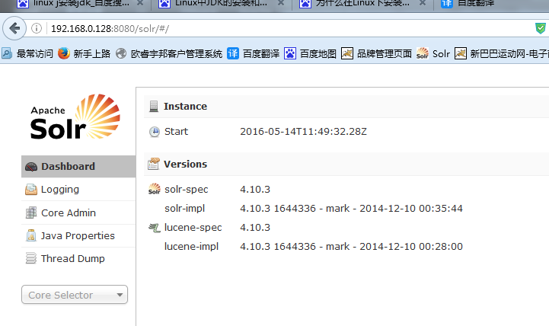
解压solr-4.10.3.zip
unzip solr-4.10.3.zip -d /usr/local/
切换目录到/usr/local/
在/usr/local/创建solr-home
mkdir solr-home
拷贝 solr-4.10.3/example/solr下的所有文件 到/usr/local/solr-home
拷贝solr-4.10.3/example/webapps/下的solr.war到apache-tomcat-7.0.47/webapps/下
在apache-tomcat-7.0.47/webapps/下创建solr文件夹
解压 solr.war到solr下
unzip -solr.war -d /usr/local/.............
拷贝 olr-4.10.3/example/lib/ext/包下的所有jar到pache-tomcat-7.0.47/webapps/solr/WEB-INF/lib/
cp -r /usr/local/solr-4.10.3/example/lib/ext/. /usr/local/apache-tomcat-7.0.47/webapps/solr/WEB-INF/lib/
修改pache-tomcat-7.0.47/webapps/solr/WEB-INF/下的web.xml <修改内容如下>
打开注释
<!--
<env-entry>
<env-entry-name>solr/home</env-entry-name>
<env-entry-value>/put/your/solr/home/here</env-entry-value>
<env-entry-type>java.lang.String</env-entry-type>
</env-entry>
-->
修改为<蓝色为solr的家所在的位置>
<env-entry>
<env-entry-name>solr/home</env-entry-name>
<env-entry-value>/usr/local/solr-home</env-entry-value>
<env-entry-type>java.lang.String</env-entry-type>
</env-entry>
启动tomcat<红色部分为虚拟的ip地址>
访问192.168.0.128:8080/solr
看到如下页面表示配置成功
下面配置IK分词器
在solr-home下创建IK文件夹
切换目录到solr-home下
mkdir IK
解压 IKAnalyzer2012FF_hf1.zip
unzip IKAnalyzer2012FF_hf1.zip -d /usr/local/solr-home/IK
拷贝IK下的IKAnalyzer2012FF_u1.jar 到/usr/local/apache-tomcat-7.0.47/webapps/solr/WEB-INF/lib/下
cp IKAnalyzer2012FF_u1.jar /usr/local/apache-tomcat-7.0.47/webapps/solr/WEB-INF/lib/
配置IK域类型,修改solr-home/schema.xml文件
修改/usr/local/solr-home/collection1/conf/的schema.xml文件，添加FieldType：
<!-- IKAnalyzer-->
<fieldType name="text_ik" class="solr.TextField">
<analyzer type="index" isMaxWordLength="false" class="org.wltea.analyzer.lucene.IKAnalyzer"/>
<analyzer type="query" isMaxWordLength="true" class="org.wltea.analyzer.lucene.IKAnalyzer"/>
</fieldType>
<!--根据需求配置自定义域-->
<!--IKAnalyzer Field-->
<field name="product_name（自定义字段）" type="text_ik（所属的域）" indexed="true" stored="true" />
<field name="brandId（自定义字段）" type="text_ik（所属的域）" indexed="true" stored="true" />
<field name="typeId（自定义字段）" type="text_ik（所属的域）" indexed="true" stored="true" />

zookeeper安装
安装注册中心：
一、 解压zookeeper-3.4.5.tar.gz
tar -zxvf zookeeper-3.4.5.tar.gz
二、修改Zookeeper配置文件
a)复制zoo_sample.cfg配置文件并该名为zoo.cfg
cp zoo_sample.cfg zoo.cfg
b) 修改加载数据目录
i. dataDir=/usr/local/hadoop/zookeeper/data
c) 修改加载日志目录
i. dataLogDir=/usr/local/hadoop/zookeeper/log
d) 在Zookeeper目录下创建data和log
e) Zookeeper端口
clientPort=2181
三、启动Zookeeper服务
a) 进入bin目录：./zkServer.sh start
b) 查询Zookeeper启动状态：./zkServer.sh status
四、登录zookeeper客户端
a)./zkServer.sh -server 127.0.0.1:2181
b) 查询节点信息：ls /

部署monitor，监控服务
部署monitor，监控服务：
1）monitor必须部署Linux服务器
2）monitor需要部署在tomcat服务器。
第一步：导入
导入dubbo-admin-2.5.4.war到Linux下面tomcat/webapps
第二步：解压
解压命令：unzip –oq dubbo-admin-2.5.4.war–d dubbo
第三步：启动tomcat访问dubbo-admin项目
用户名：root
密码：root

nginx安装
安装nginx：
一、安装依赖
1）gcc
安装nginx需要先将官网下载的源码进行编译，编译依赖gcc环境，如果没有gcc环境，需要安装gcc.
安装gcc命令:
yum install -y gcc-c++
2）PCRE
PCRE(Perl Compatible Regular Expressions)是一个Perl库，包括perl 兼容的正则表达式库。nginx的http模块使用pcre来解析正则表达式，所以需要在 linux上安装pcre库。
安装pcre 命令：
yum install -y pcre pcre-devel
3）zlib
zlib库提供了很多种压缩和解压缩的方式，nginx使用zlib对http包的内容进行gzip，所以需要在linux上安装zlib库。
安装zlib命令：
yum install -y zlib zlib-devel
4）openssl
OpenSSL 是一个强大的安全套接字层密码库，囊括主要的密码算法、常用的密钥和证书封装管理功能及SSL协议，并提供丰富的应用程序供测试 或其它目的使用。nginx不仅支持http协议，还支持https（即在ssl协议上传输http），所以需要在linux安装openssl库
安装openssl命令：
yum install -y openssl openssl-devel
/***************Complete!表示成功安装************************/
二、安装nginx:
1）解压：nginx-1.8.0.tar.gz
2）设置安装参数
进入nginx解压目录进行参数设置：
./configure \
--prefix=/usr/local/hadoop/nginx \
--pid-path=/var/run/nginx/nginx.pid \
--lock-path=/var/lock/nginx.lock \
--error-log-path=/var/log/nginx/error.log \
--http-log-path=/var/log/nginx/access.log \
--with-http_gzip_static_module \
--http-client-body-temp-path=/var/temp/nginx/client \
--http-proxy-temp-path=/var/temp/nginx/proxy \
--http-fastcgi-temp-path=/var/temp/nginx/fastcgi \
--http-uwsgi-temp-path=/var/temp/nginx/uwsgi \
--http-scgi-temp-path=/var/temp/nginx/scgi
这个直接粘到控制台就能用
./configure --prefix=/usr/local/app/fastDFS/nginx --pid-path=/var/run/nginx/nginx.pid --lock-path=/var/lock/nginx.lock --error-log-path=/var/log/nginx/error.log --http-log-path=/var/log/nginx/access.log --with-http_gzip_static_module --http-client-body-temp-path=/var/temp/nginx/client --http-proxy-temp-path=/var/temp/nginx/proxy --http-fastcgi-temp-path=/var/temp/nginx/fastcgi --http-uwsgi-temp-path=/var/temp/nginx/uwsgi --http-scgi-temp-path=/var/temp/nginx/scgi --add-module=/usr/local/app/fastDFS/fastdfs-nginx-module/src
--prefix:设置nginx安装路径
/var/temp/nginx目录需要手动创建
创建名令：mkdir -p /var/temp/nginx
3）编译
编译命令：make
4） 安装
安装命令：make install
5） 启动
a) 进入nginx安装目录sbin
b) ./nginx
6） 访问nginx
三、Nginx命令
6.1 Nginx启动流程
Nginx启动时候默认加载安装目录conf/nginx.conf
也可以指定加载配置路径：./nginx –c /usr/local/hadoop/nginx-1.8.0/conf/nginx.conf
6.2 启动命令
1）./nginx
解析：启动
2）./nginx –s reload
解析：重启
6.3 停止命令
1）./nginx –s stop
解析：强制终止nginx进程。
2）./nginx –s quit
解析：凌迟处死，先让nginx把任务完成，然后终止。
四.、Nginx.conf配置文件
#user nobody;
worker_processes 1;//全局块
#error_log logs/error.log;
#error_log logs/error.log notice;
#error_log logs/error.log info;
#pid logs/nginx.pid;
events {
worker_connections 1024; //events块
}
http{
//http块
include mime.types;
default_type application/octet-stream;
sendfile on;
keepalive_timeout 65;
server{
//server块
listen 80;
server_name localhost;
location/ {//资源路径块
root html;
index index.html index.htm;
}
error_page 500 502 503 504 /50x.html;
location = /50x.html {
root html;
}
}
}
全局块：配置影响nginx全局参数，配置工作进程数。默认1
Events：工作连接数，默认1024.
http块：配置多个Server，配置虚拟主机，负载均衡等等。
Server块：配置服务器，服务器端口，服务器IP地址。
Location块：定位资源文件位置。
1、虚拟主机
虚拟主机(Virtual Host)是在同一台机器搭建属于不同域名或者基于不同IP 的多个网站服务的技术. 可以为运行在同一物理机器上的各个网站指配不同的IP 和端口, 也可让多个网站拥有不同的域名.
1） 基于端口虚拟主机
例子：
#user nobody;
worker_processes 1;//全局块
#error_log logs/error.log;
#error_log logs/error.log notice;
#error_log logs/error.log info;
#pid logs/nginx.pid;
events {
worker_connections 1024; //events块
}
http{
//http块
include mime.types;
default_type application/octet-stream;
sendfile on;
keepalive_timeout 65;
server{
//server块
listen 80;
server_name localhost;
location/ {//资源路径块
root html;
index index.html index.htm;
}
error_page 500 502 503 504 /50x.html;
location = /50x.html {
root html;
}
}
server{
//server块
listen 81;
server_name localhost;
location/ {//资源路径块
root html;
index index.html index.htm;
}
error_page 500 502 503 504 /50x.html;
location = /50x.html {
root html;
}
}
}
2） 基于域名虚拟主机
http {
include mime.types;
default_type application/octet-stream;
sendfile on;
keepalive_timeout 65;
server {
listen 80;
server_name www.jd.com;
location / {
root html;
index index.html index.htm;
}
error_page 500 502 503 504 /50x.html;
location = /50x.html {
root html;
}
}
server {
listen 80;
server_name jd.search.com;
location / {
root html-81;
index index.html index.htm;
}
error_page 500 502 503 504 /50x.html;
location = /50x.html {
root html;
}
}
}
2、负载均衡
http {
include mime.types;
default_type application/octet-stream;
sendfile on;
keepalive_timeout 65;
upstream mytomcat1{
server 192.168.66.66:8080;
server 192.168.66.66:8082;
}
upstream mytomcat2{
server 192.168.66.66:8081 weigth=1;//weight为权重值
server 192.168.66.66:8083 weigth=2;
}
server {
listen 80;
server_name www.jd.com;
location / {
#root html;
#index index.html index.htm;
proxy_pass http://mytomcat1;
}
error_page 500 502 503 504 /50x.html;
location = /50x.html {
root html;
}
}
server {
listen 80;
server_name jd.search.com;
location / {
#root html-81;
#index index.html index.htm;
proxy_pass http://mytomcat2;
}
error_page 500 502 503 504 /50x.html;
location = /50x.html {
root html;
}
}
}

安装FastDFS
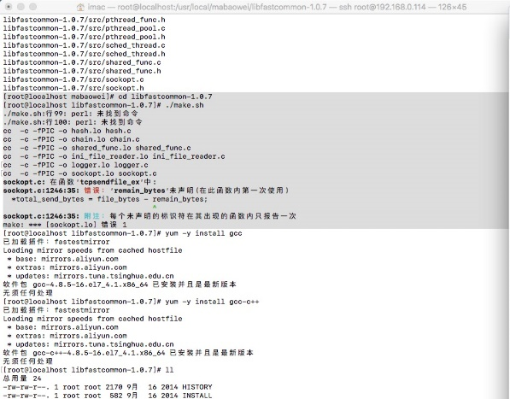
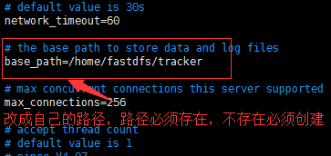
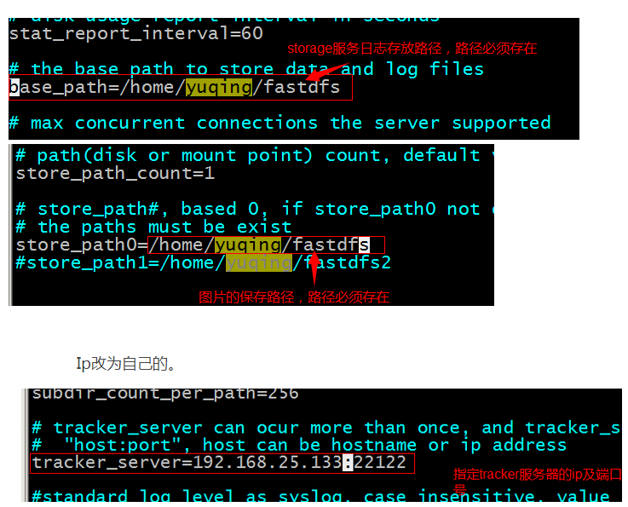
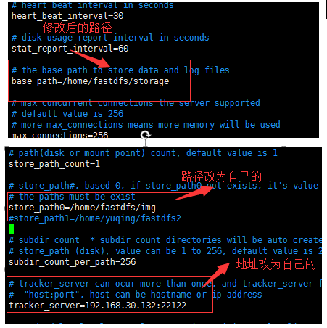
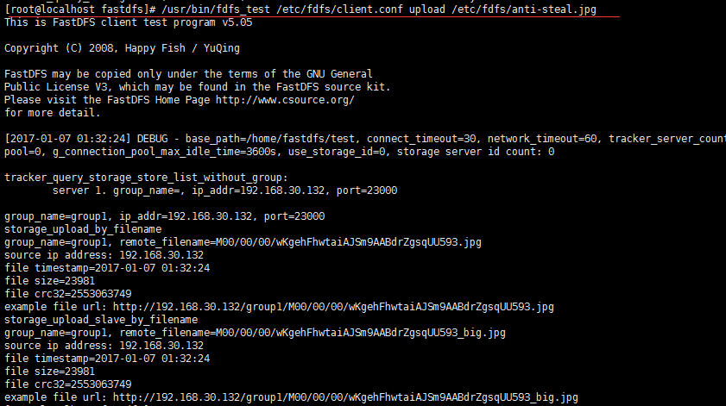
一、安装依赖
yum -y install gcc
yum -y install gcc-c++
二、安装libevent工具包
1）解压 libfastcommonV1.0.7.tar.gz
2）编译
在libfastcommon-1.0.7下执行./make.sh
3）安装
在libfastcommon-1.0.7下执行./make.sh install
执行完毕会在usr下创建lib64，其中创建文件libfaxtcommon.so
4）把/usr/lib64/libfastcommon.so文件向/usr/lib/下复制一份
三、安装FastDFS----Tracker服务
1）解压 FastDFS_v5.05.tar.gz
2）编译
在FastDFS下执行./make.sh
3）安装
在FastDFS下执行./make.sh install
安装后在/usr/bin/目录下有以fdfs开头的文件都是编译出来的。 配置文件都放在/etc/fdfs文件夹下，
4）把/FastDFS/conf目录下的所有的配置文件都复制到/etc/fdfs下。
5）配置tracker服务。修改/FastDFS/conf/tracker.conf文件。命令vim tracker.conf出现以下界面（查询vi命令使用），修改完毕后拷贝到/etc/fdfs下。
6）启动tracker。/usr/bin/fdfs_trackerd /etc/fdfs/tracker.conf 重启使用命令：/usr/bin/fdfs_trackerd /etc/fdfs/tracker.conf restart
四、安装FastDFS----storage服务
/* 如果与Tracker服务在不同的服务器安装，1~4需要执行。*/
1）解压 FastDFS_v5.05.tar.gz
2）编译
在FastDFS下执行./make.sh
3）安装
在FastDFS下执行./make.sh install
安装后在/usr/bin/目录下有以fdfs开头的文件都是编译出来的。 配置文件都放在/etc/fdfs文件夹下，
4）把/FastDFS/conf目录下的所有的配置文件都复制到/etc/fdfs下。
5）配置storage服务。修改/FastDFS/conf/storage.conf文件，路径修改为自己指定的。命令vim storage.conf出现以下界面（查询vi命令使用），
修改完毕后拷贝到/etc/fdfs下。
6）启动storage服务。/usr/bin/fdfs_storaged /etc/fdfs/storage.conf 重启：/usr/bin/fdfs_storaged /etc/fdfs/storage.conf restart
五、测试
测试图片上传
Tracker和storage都已经安装完成，使用命令测试文件上传：
FastDFS提供一个文件上传命令：usr/bin/fdfs_test 测试文件上传
测试上传需要连接tracker服务器，连接storage服务器。
因此需要指定一个配置文件：etc/fdfs/client.conf配置文件，通过client.conf连接tracker服务器。
第一步：修改client.conf
# the base path to store log files
base_path=/home/fastdfs/test
# tracker_server can ocur more than once, and tracker_server format is
# "host:port", host can be hostname or ip address
tracker_server=192.168.30.132:22122
第二步：测试命令：
/usr/bin/fdfs_test /etc/fdfs/client.conf upload /etc/fdfs/anti-steal.jpg
解析：使用测试程序fdfs_test 的命令upload命令上传anti-steal.jpg图片。
结果如下表示成功：
图片已经上传成功，返回图片地址？浏览器是否能访问？（不能）
浏览器访问任何资源都必须遵循http协议。
Nginx作为http服务器，通过nginx访问分布式图片服务器。
也就是说：浏览器通过nginx访问fastDFS。
需要nginx和FASTDFS整合。

nginx和FastDFS整合
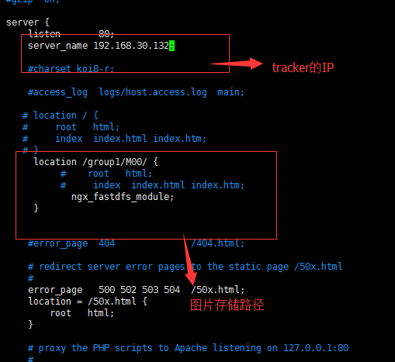
搭建nginx提供http服务:
可以使用官方提供的nginx插件。(fastdfs-nginx-module_v1.16.tar.gz)
要使用nginx插件需要重新编译。
1）解压插件压缩包 fastdfs-nginx-module_v1.16.tar.gz
2）修改/fastdfs-nginx-module/src/config文件
注意：去掉错误路径，usr/local/include改为usr/include（把其中的local去掉）。如果还报错把 CORE_LIBS="$CORE_LIBS -L/usr/local/lib -lfastcommon -lfdfsclient"改成CORE_LIBS="$CORE_LIBS -L/usr/lib -lfastcommon -lfdfsclient"
3）对nginx重新config（如果装过）
（没有就重新装一个nginx）
./configure \
--prefix=/usr/local/hadoop/nginx \
--pid-path=/var/run/nginx/nginx.pid \
--lock-path=/var/lock/nginx.lock \
--error-log-path=/var/log/nginx/error.log \
--http-log-path=/var/log/nginx/access.log \
--with-http_gzip_static_module \
--http-client-body-temp-path=/var/temp/nginx/client \
--http-proxy-temp-path=/var/temp/nginx/proxy \
--http-fastcgi-temp-path=/var/temp/nginx/fastcgi \
--http-uwsgi-temp-path=/var/temp/nginx/uwsgi \
--http-scgi-temp-path=/var/temp/nginx/scgi \
--add-module=/usr/local/hadoop/fastdfs-nginx-module/src（这个前面安装nginx没有《注意路径》）
这个直接粘到控制台就能用
./configure --prefix=/usr/local/app/fastDFS/nginx --pid-path=/var/run/nginx/nginx.pid --lock-path=/var/lock/nginx.lock --error-log-path=/var/log/nginx/error.log --http-log-path=/var/log/nginx/access.log --with-http_gzip_static_module --http-client-body-temp-path=/var/temp/nginx/client --http-proxy-temp-path=/var/temp/nginx/proxy --http-fastcgi-temp-path=/var/temp/nginx/fastcgi --http-uwsgi-temp-path=/var/temp/nginx/uwsgi --http-scgi-temp-path=/var/temp/nginx/scgi --add-module=/usr/local/app/fastDFS/fastdfs-nginx-module/src
--prefix:设置nginx安装路径
/var/temp/nginx目录需要手动创建
创建名令：mkdir -p /var/temp/nginx
nginx安装步骤参考前面的 这里直接略过···········
4）把/fastdfs-nginx-module/src/mod_fastdfs.conf文件复制到/etc/fdfs目录下。编辑：
5）nginx的配置
在nginx的conf文件中找到nginx.conf修改Server配置：
6）将lib64下的libfdfsclient.so拷贝至/usr/lib下 cp /usr/lib64/libfdfsclient.so /usr/lib/
7）（完成）启动nginx

git使用
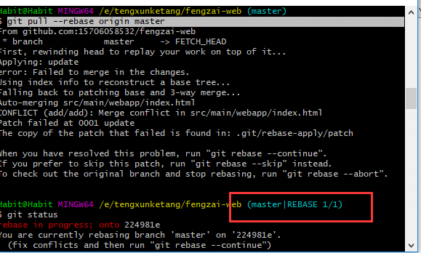
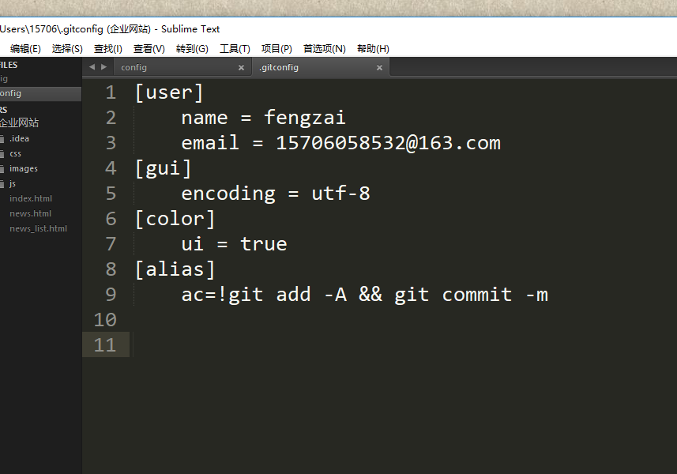
** Git全局设置（任意目录）
git config --global user.name "user.name"
git config --global user.email "user.email"
** 生成SSH KEY
(先进入用户目录先的.ssh文件夹下)
ssh-keygen -t rsa -C "远程仓库的账号"
（回车后需要输入一个文件名默认为id_rsa）
(把生成的xx.pub内容拷贝到远程仓库的密钥管理出进行授权)
** 把本地代码共享到远程仓库（首先要先创建一个仓库名字和本地创建的文件夹名字相同）
关联远程仓库
git remote add origin git@git.oschina.net:lizhenfeng/fengzai-plugin.git
执行 git push -u origin master
（创建远程仓库的时候，如果你勾选了Initialize this repository with a README（就是创建仓库的时候自动给你创建一个README文件），那么到了第九步你将本地仓库内容推送到远程仓库的时候就会报一个failed to push some refs to https://github.com/guyibang/TEST2.git的错）
《解决办法:现合并内容》
用 git pull --rebase origin master
然后执行 git push -u origin master
** 回滚
git reset --hard commit_id(commit_id指的是你提交代码时生成的唯一标识)《注意：这只是把本地的内容回滚了，远程的还没有回滚，此时用push进行提交会提示版本低让你更新》
《解决办法》
git push -u origin master(这就把远程的回滚了，在这之后提交的全部都没有了)
***rebase操作
git pull --rebase origin master 如果出现冲突就会进入
1.>先修改冲突部分 2.>（没事就 git status）完成后进行add操作（不要进行commint操作）3.>（没事就 git status）按提示要进行 git rebase --continue （OK已经解决了）4.>(如果是分支则要进行marge操作)进行git push origin master
**切分支
git checkout -b dev-demo1 ( -b 没有分支时加-b创建 有就不用加了 dev-demo1是分支名称 )
**撤销更改（未提交的）
git checkout . （.表示恢复全部 如果要恢复某个文件 就把那个文件的文件名写上就行）
git push origin dev-demo1（提交 dev-demo1分支到远端的仓库 master没有影响）
**自定义命令 在用户目录下找.gitconfig的文件在里面添加
[alias]
ac=!git add -A && git commit -m
常用命令
下载远端的代码
git clone git@github.com:15706058532/fengzai-web.git
创建自己远端项目
去gitlab
修改
git add .
git commit -m ‘why modify’
git push origin master
拉取远程修改
git pull origin master
获取远程分支状态
git fetch
对分支操作
git branch 查看本地有哪些分支
git branch -D 删除本地分支
git branch -a 查看包含远程的分支
git checkout
可以切换要去 git checkout branchName
可以还原更改 git checkout fileName
合并分支
git merge
git rebase
提升、经验
git flow
git tag 每次合master之前一定要打个tag
.gitignore(把已经排除在提交范围之外的并且在远端仓库已经存在的文件删除 用这个)
git rm --cached **/BaseTest.java

gitlab服务器搭建
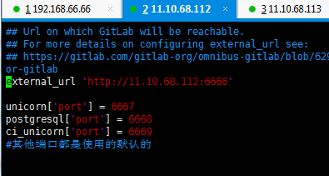
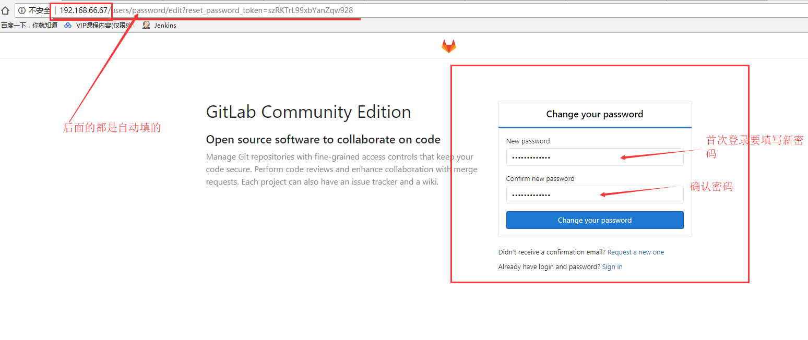
参考网址 https://about.gitlab.com/installation/
https://zhuanlan.zhihu.com/p/27235441
我这里安装的是社区版（CentOS6.6）
1.安装并配置必要的依赖关系
在CentOS上，以下命令也将在系统防火墙中打开HTTP和SSH访问。
yum install curl openssh-server openssh-clients postfix cronie -y
service postfix start
chkconfig postfix on
lokkit -s http -s ssh
2.添加GitLab包服务器并安装包
curl https://packages.gitlab.com/install/repositories/gitlab/gitlab-ee/script.rpm.sh | sudo bash
sudo EXTERNAL_URL="https://gitlab.example.com" yum install -y gitlab-ee
3.配置并启动GitLab
gitlab-ctl reconfigure
4.访问gitLab私服
http://192.168.66.66:6666（我自己电脑的ip和端口 默认是80（可以不写）端口《nginx默认端口》）
注意：以上配置都是有依赖的 默认会自动下载安装需要依赖的软件
redis
nginx(位置：/var/opt/gitlab/nginx/)
postgresql(类是与mysql)
等等好多........................ 按照以上方式安装什么也不用做 ，如果要自己手动安装得准备好多环境（OK）
5.查看日志
命令：gitlab-ctl tail
日志目录：/var/log/gitlab/nginx/gitlab_access.log
6.配置文件
命令： vim /etc/gitlab/gitlab.rb
7.重置配置
命令：gitlab-ctl reconfigure;
在您第一次访问时，您将被重定向到密码重置屏幕，以提供初始管理员帐户的密码。输入您想要的密码，您将被重定向回登录屏幕。
默认帐户的用户名是root。提供您之前创建的密码并登录。登录后，您可以更改用户名。
首次访问需要设置你的新密码
启动并登陆
以下是默认用户名密码，首次登陆会提示你修改密码：
Username:
root
Password:
5iveL!fe
汉化：
获取gitlab汉化包
说明：gitlab中文社区版的项目，v7-v8.8是由Larry Li发起的“GitLab 中文社区版项目”（https://gitlab.com/larryli/gitlab），从 v8.9 之后，@xhang 开始继续该汉化项目（https://gitlab.com/xhang/gitlab）。
第1步.进入前面用git拉取的目录gitlab_cn
cd gitlab_cn
第2步.先停止gitlab
gitlab-ctl stop
第3步. 7.12版本的汉化补丁（7-12-stable是英文稳定版，7-12-zh是中文版，两个 diff 结果便是汉化补丁）
cd gitlab
git diff origin/7-12-stable origin/7-12-zh > tmp/7.12.diff
第4步. 应用汉化补丁
cd /opt/gitlab/embedded/service/gitlab-rails
git apply /tmp/7.12.diff
第5步. 启动gitlab
gitlab-ctl start

maven使用
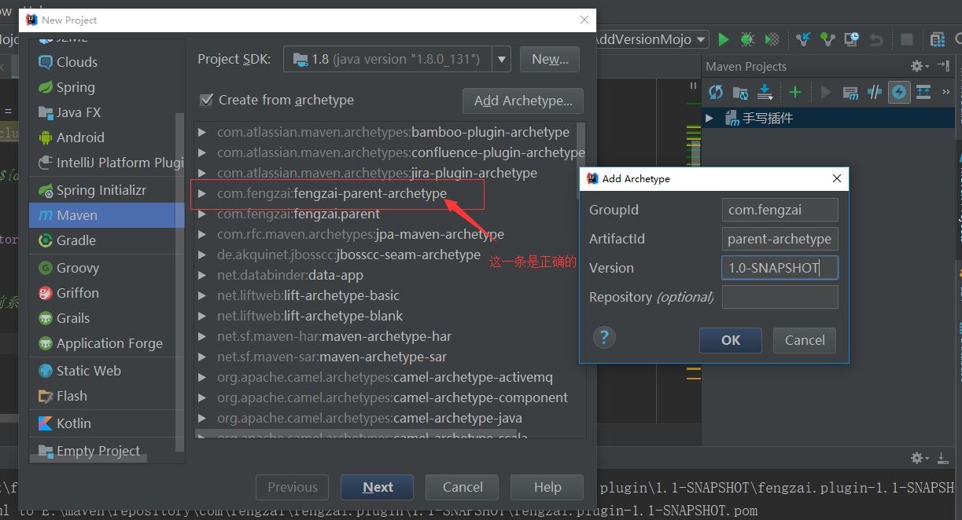
以下所有操作必须在pom.xml所在的目录下进行
在当前目录下生成jar包依赖关系到d.txt文件
命令：mvn dependency:tree >d.txt
编译当前目录下的maven项目( -Dmaven.test.skip=ture 表示跳过测试)
命令：mvn compile -Dmaven.test.skip=ture
打包当前项目(默认在当前目录下的target目录下)
命令：mvn package -Dmaven.test.skip=ture
清空打包的文件
命令：mvn clean
打包项目到本地maven仓库
命令：mvn install -Dmaven.test.skip=ture
插件：
统一修改版本号
命令：mvn versions:set -DnewVersion=1.1-SNAPSHOT
需要一下插件：
<plugin> <groupId>org.codehaus.mojo</groupId> <artifactId>versions-maven-plugin</artifactId> <version>2.3</version> </plugin>
findbugs-maven-plugin 静态代码检查
maven 坐标
<plugin> <!--静态代码检查--> <groupId>org.codehaus.mojo</groupId> <artifactId>findbugs-maven-plugin</artifactId> <version>3.0.0</version> <configuration> <threshold>High</threshold> <effort>Default</effort> <findbugsXmlOutput>true</findbugsXmlOutput> <findbugsXmlOutputDirectory>target/site</findbugsXmlOutputDirectory> </configuration> </plugin>
versions-maven-plugin 静态代码检查
//执行前要先进行compile 这是一个坑
mave命令：mvn compile findbugs:findbugs
mave命令：mvn compile findbugs:gui ------->图形化界面
1. A Build Lifecycle is Made Up of Phases
1、构建生命周期是由各个阶段组成的
2. A Build Phase is Made Up of Plugin Goals
2、构建阶段由插件目标组成
打包插件 (用package打包有时候依赖太深的包可能打不到里面 用这个就可以打成包含所有的jar 或 zip或war )
<plugin>
<groupId>org.apache.maven.plugins</groupId> <artifactId>maven-source-plugin</artifactId> <version>2.3</version> <executions> <execution> <id>attach-sources</id>
<!-- 在编译时执行 --> <phase>install</phase> <goals> <goal>jar-no-fork</goal> </goals> </execution> </executions> </plugin>
手写插件
自定义插件 https://maven.apache.org/guides/plugin/guide-java-plugin-development.html
下面是一个示例 要自己写插件 必须要继承AbstractMojo 这是约定（约定由于配置）
//声明
@Mojo(name = "fengfeng", defaultPhase = LifecyclePhase.PACKAGE) public class FengzaiMojo extends AbstractMojo { @Parameter private String msg; @Parameter private List<String> list;
@Parameter(property = "args") private String args; public void execute() throws MojoExecutionException, MojoFailureException { System.out.println("峰仔手写的插件..." + msg); System.out.println("峰仔手写的插件..." + list); } }
//上面插件中的args传值就用maven 命令
示例：mvn package -Dargs=6666
在项目用引用自己的插件
<plugin> <!--我自己手写的测试插件--> <groupId>com.fengzai</groupId> <artifactId>fengzai.plugin</artifactId> <version>1.1-SNAPSHOT</version>
<configuration>
<!-- 单一 msg与属性名对应--> <msg>自己的消息</msg> <!--集合 list 与属性名对应 val（随意）自己定义--> <list> <val>one</val> <val>two</val> </list> </configuration>
<executions> <execution> <!--挂载到package阶段（phase）--> <!--那么它就会在package时执行--> <phase>package</phase> <goals>
<!--添加要执行的目标(goal)--> <goal>fengfeng</goal> </goals> </execution> </executions> </plugin>
项目打包：
下面是示例：( -Dmaven.test.skip 跳过测试)
进行打包时运行maven命令：mvn clean install -P d -Dmaven.test.skip
<profiles> <profile> <!--这个id 就是mvn -P 后面的值--> <id>d</id> <properties> <profiles.active>dev</profiles.active> </properties> <activation> <activeByDefault>true</activeByDefault> </activation> </profile> <profile> <id>t</id> <properties> <profiles.active>test</profiles.active> </properties> <activation> <activeByDefault>true</activeByDefault> </activation> </profile> <profile> <id>p</id> <properties> <profiles.active>pro</profiles.active> </properties> <activation> <activeByDefault>true</activeByDefault> </activation> </profile> </profiles>
<build>
<resources> <!--对资源目录进行处理--> <resource> <directory>${basedir}/src/main/resources</directory> <excludes> <!--过滤掉所有文件--> <exclude>**</exclude> </excludes> </resource> <resource> <!--把符合条件的保留下来 这样就可以只打包测试、或者正式环境 的配置文件了--> <directory>src/main/resources/${profiles.active}</directory> </resource> </resources>
</build>
搭建maven私服
去官网下载 nexus-3.4.0-02-unix.tar.gz（注意这里需要jdk1.8）
上传值linux 解压
进入nexus-3.4.0-02/etc 修改vim nexus-default.properties
具体操作参考 http://blog.csdn.net/fygkchina/article/details/62976387
一、把本地的代码deploy到私服上
首先得有一个账户（可以用默认的admin admin123）
然后创建一个库 一个release(正式版) 一个snapshot(快照版)
配置pom.xml文件
<distributionManagement> <repository> <!--这个id 会在maven 的setting 中的servers 下的 service 的id处使用--> <id>nexus-releases</id> <name>Nexus Releases Repository</name> <!--Release 正式版和仓库对应--> <url>http://192.168.66.66:6666/repository/habit-release/</url> </repository> <snapshotRepository> <id>nexus-snapshots</id> <name>Nexus Snapshot Repository</name> <!--Snapshot 正式版和仓库对应--> <url>http://192.168.66.66:6666/repository/habit-snapshot/</url> </snapshotRepository> </distributionManagement>
然后配置maven 的setting文件（注意：如果用的是命令模式注意要修改的是用户目录下.m2文件夹下的setting）
<server>
<!-- 这个id要和项目中pom.xml的 distributionManagement 中的repository下的id一致 -->
<id>nexus-releases</id>
<username>habit</username>
<password>sophine</password>
</server>
<server>
<id>nexus-snapshots</id>
<username>habit</username>
<password>sophine</password>
</server>
如果版本是RELEASE 就会deploy到Release仓库
如果版本是x.x-SNAPSHOT 就会deploy到Snapshots仓库
二、从私服down到本地
修改setting中的配置
配置mirror 或者Profile
参考：http://www.2cto.com/kf/201702/594035.html
archetype 模版化
archetype 模版化
生成一个archetype
命令：mvn archetype:create-from-project
到目录下：cd /target/generated-sources/archetype
命令：mvn install
至此项目骨架（模版）已经创建完成了 以后就可以直接使了
使用：
1、从archetype创建项目 mvn archetype:generate -DarchetypeCatalog=local
2、添加到idea的模版中供以后使用

jenkins与gitlab与maven集成
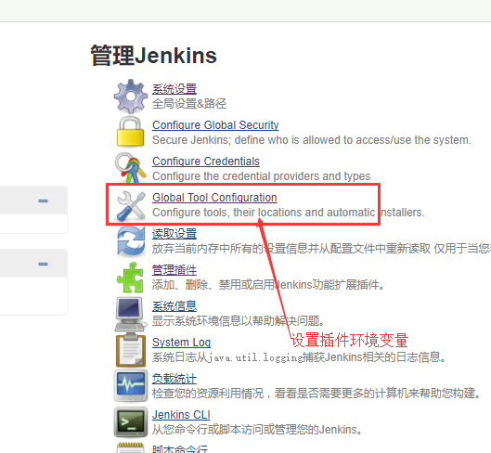

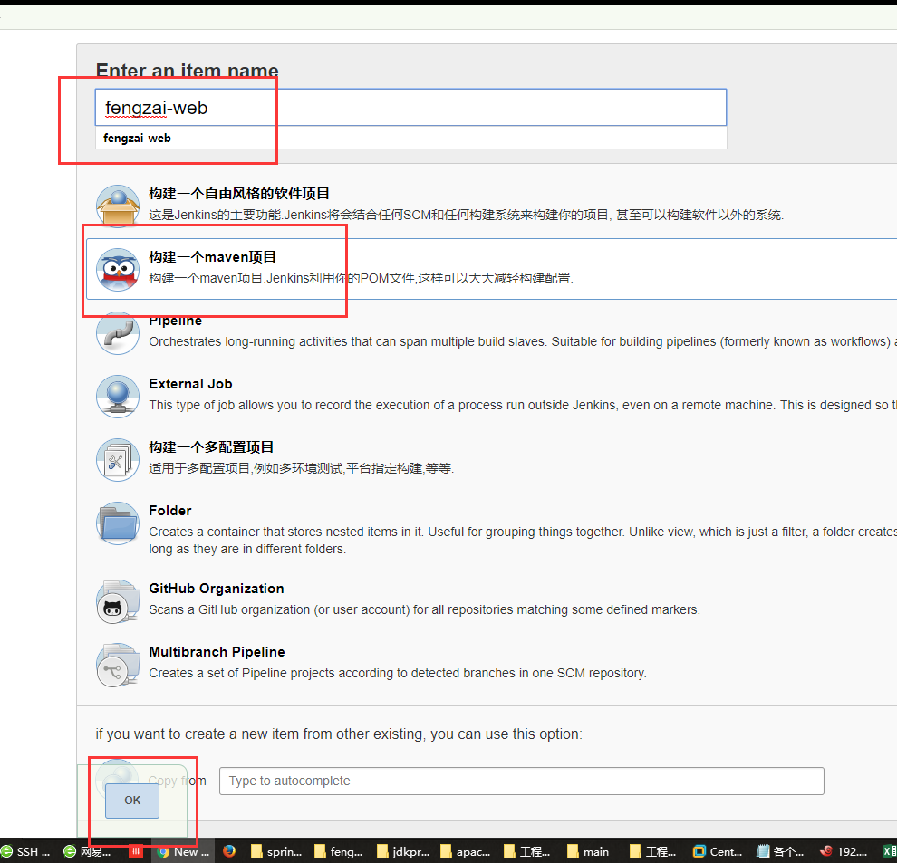
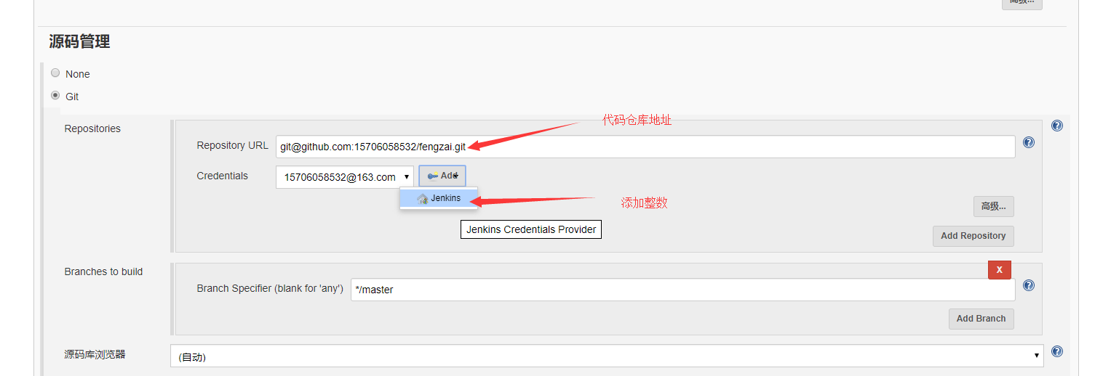
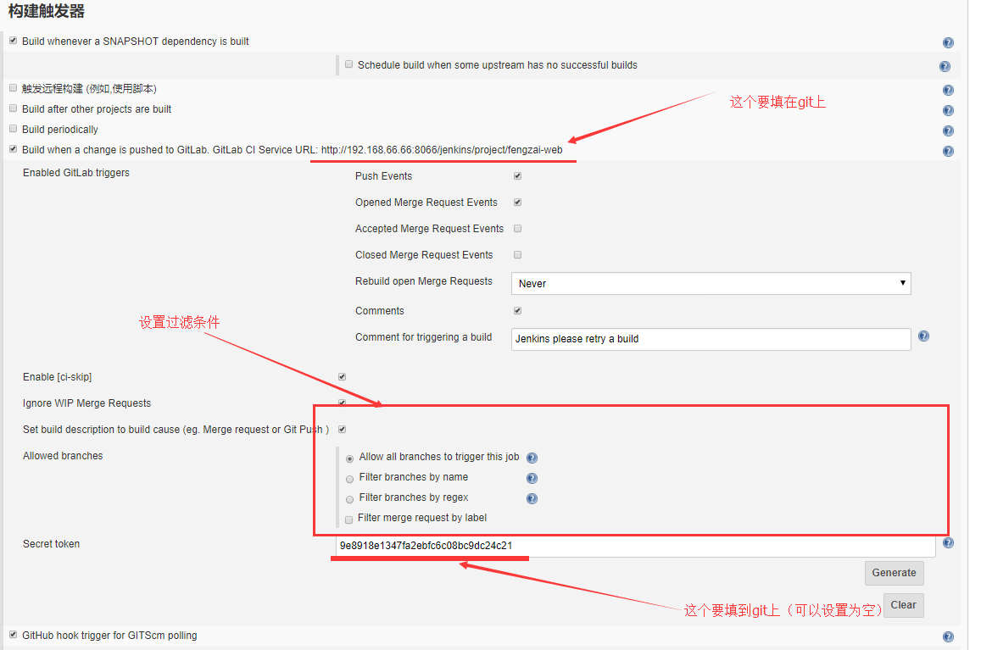
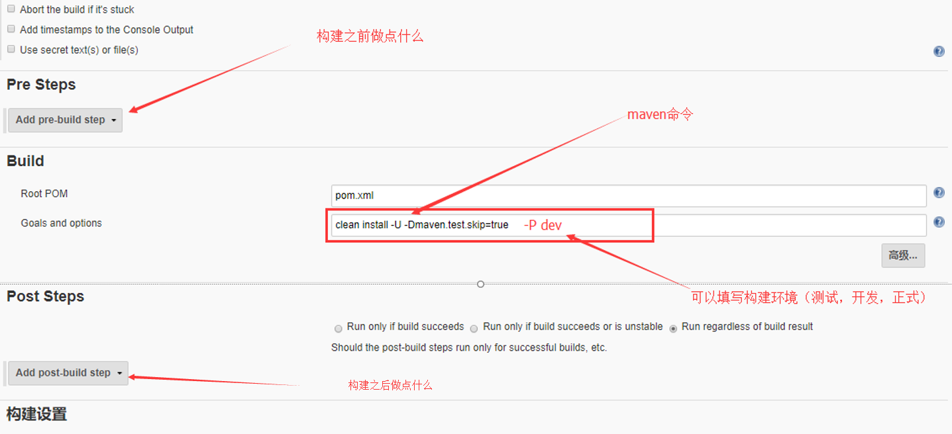
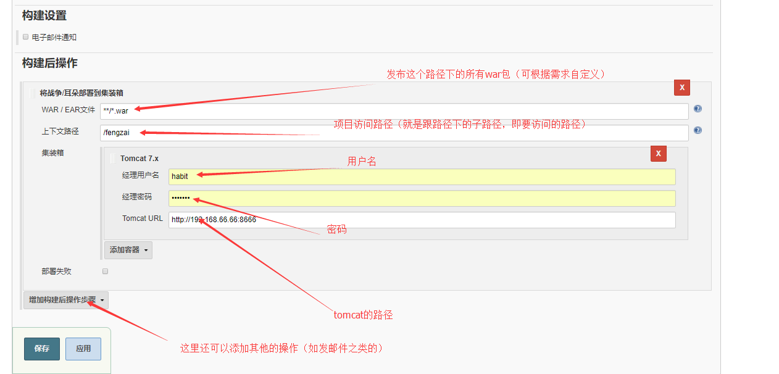
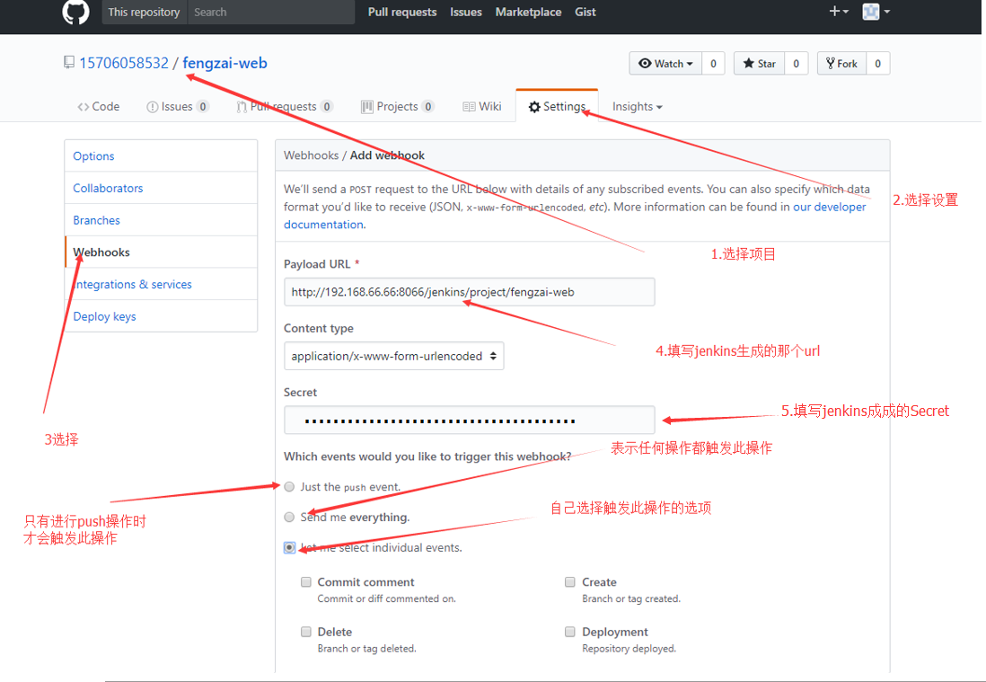
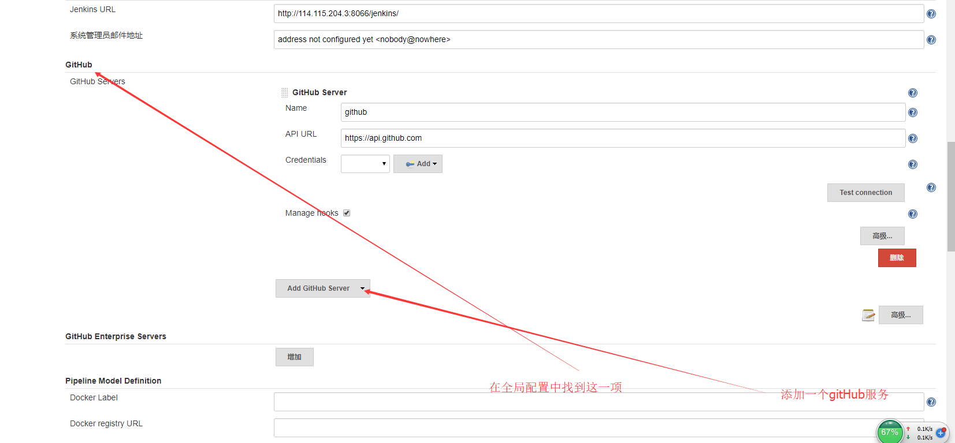
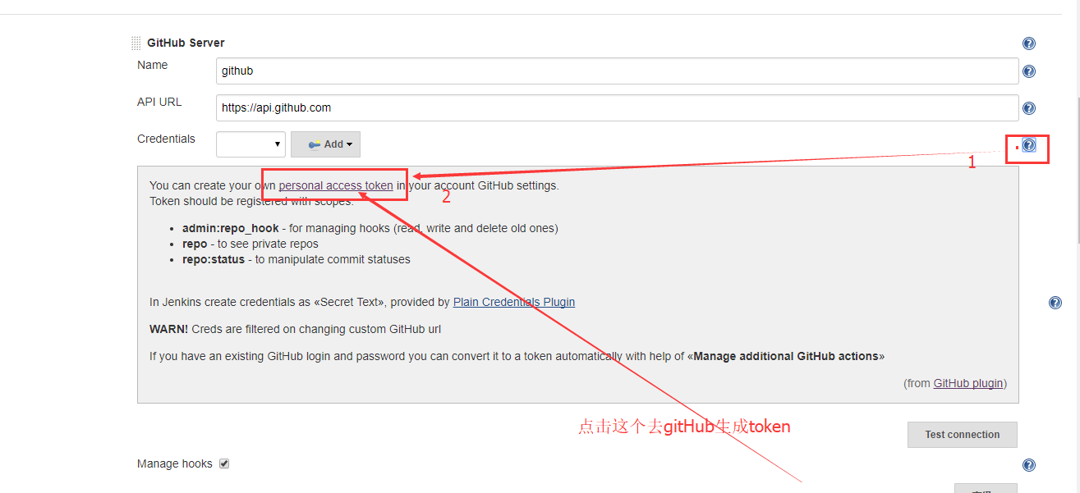
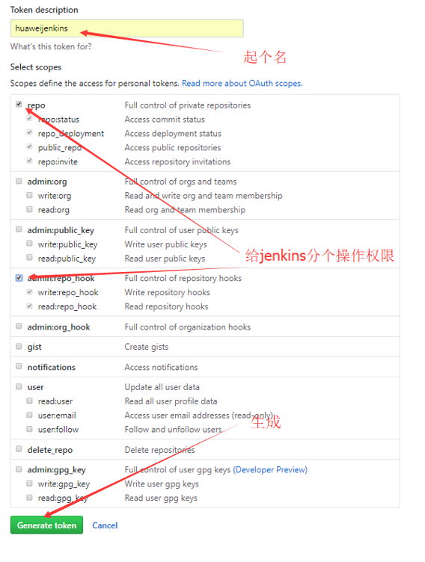
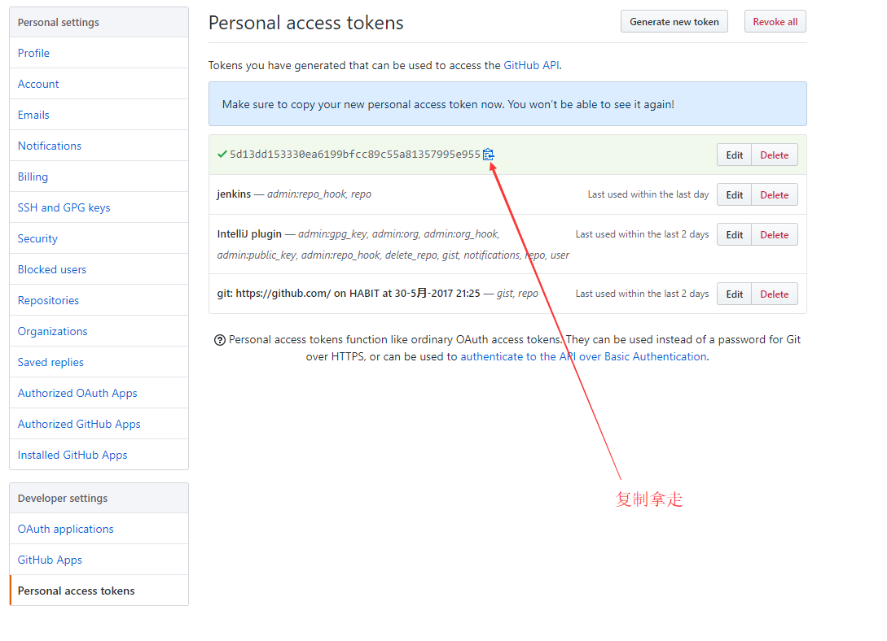
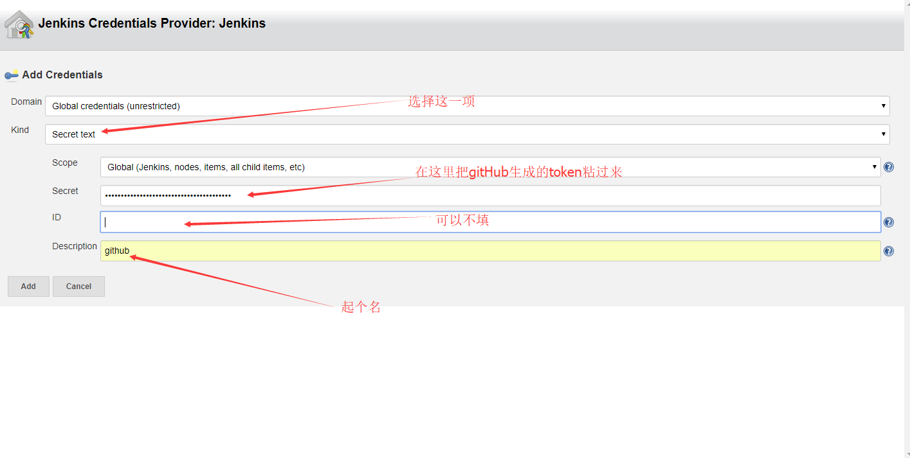
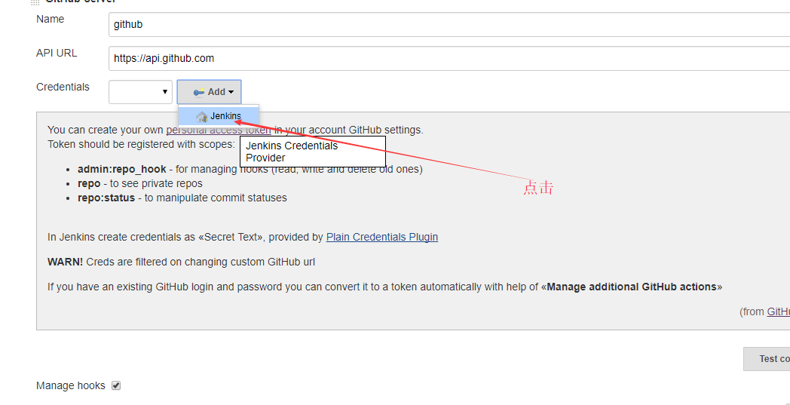
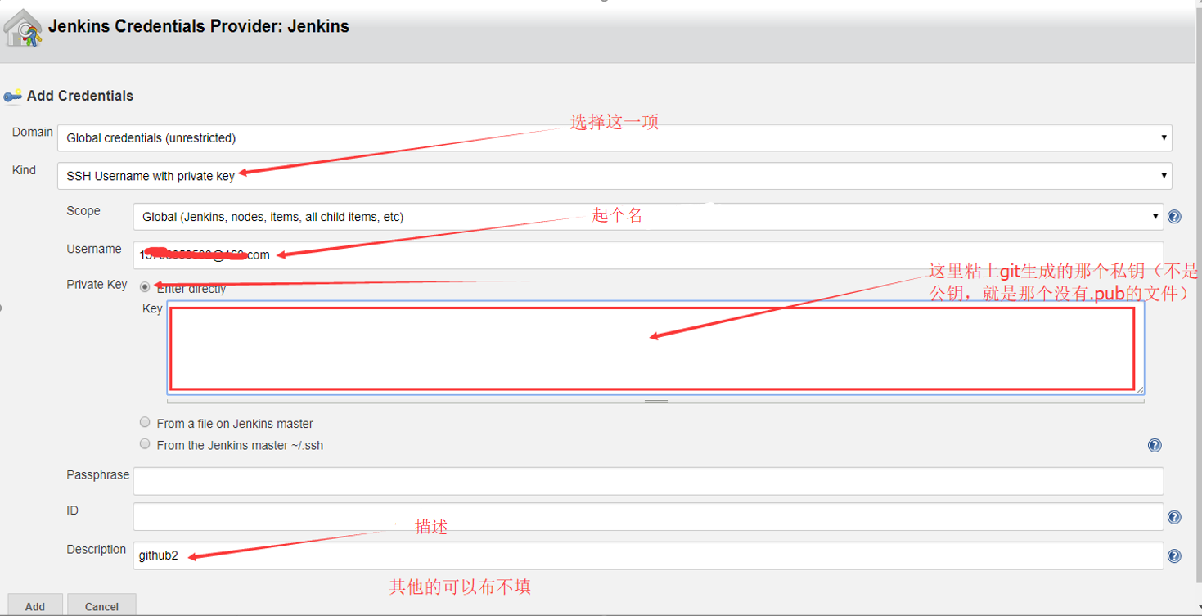
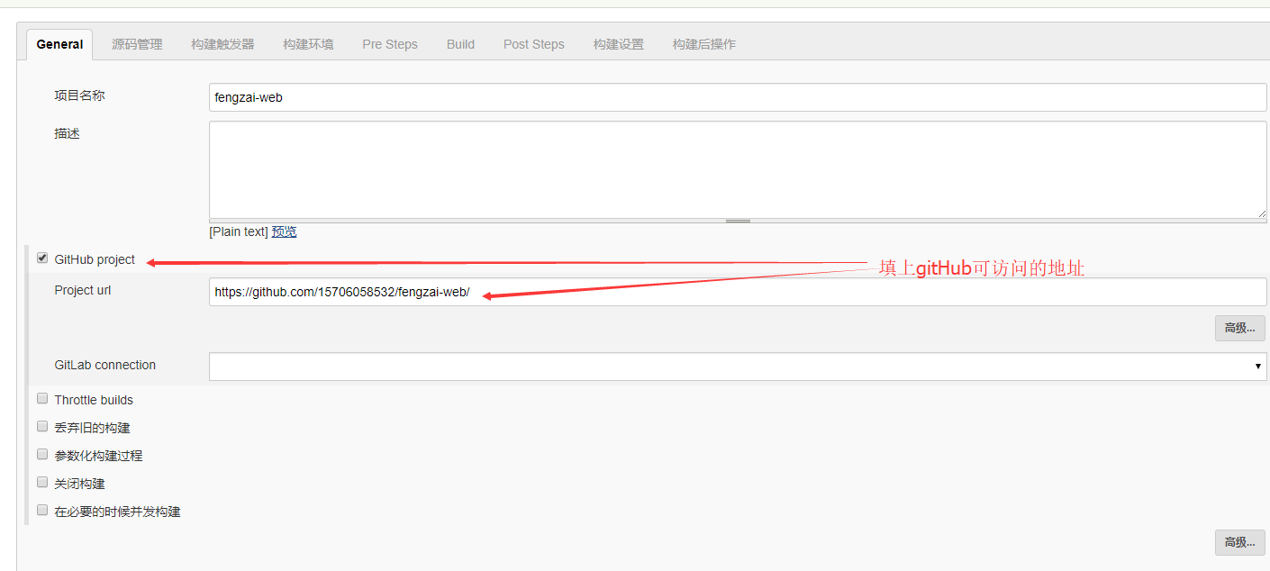
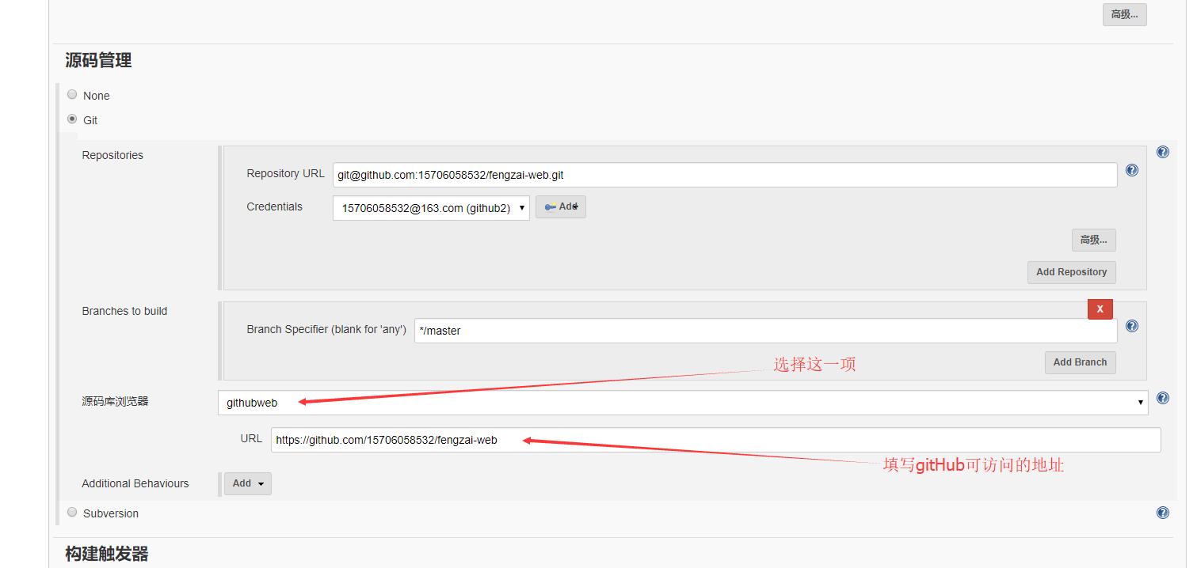
在linux部署maven
1.从官网下载maven.tar.gz 上传到linux上
2.解压maven
3.到maven/conf/setting中设置maven仓库位置
<localRepository>/usr/local/habit/maven/conf/repository</localRepository>
4.在环境变量中添加maven
export MAVEN_HOME=/usr/local/habit/maven
export PATH=${PATH}:${MAVEN_HOME}/bin
在linux上安装git
yum -y install git
在linux上部署jenkins
1.从官网下载稳定版 jenkins的war包
2.在linux下部署一个tomcat 把jenkins.war放在tomcat的webapps下修改端口为8666
3.启动tomcat
4.在浏览器输入http://192.168.66.66:8066/jenkins能访问到就算是部署成功了
5.在第一次登录时会让输入一串密钥 这个在第一次启动tomcat时生成，在tomcat的日志中可以看到复制过来就行
然后让输入用户名和密码 弄一个就行
然后选择社区插件（这样就不用自己去弄插件了）想自己弄选择自己手动选择插件的选项
6.安装maven插件（编译代码）
Maven Integration plugin
7.安装gitlab插件（拉代码）
GitLab Plugin
Gitlab Hook Plugin
远程服务器
Publish over SSH 8.安装 Deploy to container Plugin插件（发布用）
Deploy to container Plugin
9.配置maven、gitlab jdk
10.新建一个项目
与gitlab集成
1）这里是maven项目
2）设置git
3）触发条件（需要依赖第11步）
4)构建设置
5）发布设置
11.
我自己的gitLab服务器搭建起来访问太慢了，还没查处问题(原因找到了 是因为gitlab的最低运行内存配置必须是4G 我这个当时分配的是2G所以不行) 没法演示
下面有个和gitHub集成的那个是部署在华为云服务器上的 演示OK了
tomcat 设置用户 并赋予权限
<role rolename="manager-gui"/>
<role rolename="manager-script"/>
<role rolename="manager-jmx"/>
<role rolename="manager-status"/>
<user username="habit" password="sophine" roles="manager-gui,manager-script,manager-jmx,manager-status"/>
与gitHub集成（其他步骤参考上面）
1)
2)
3)
4)
5)在项目配置处的配置
6）在更新代码到gitHub时就自动部署了

elasticSearch5.2.1搭建
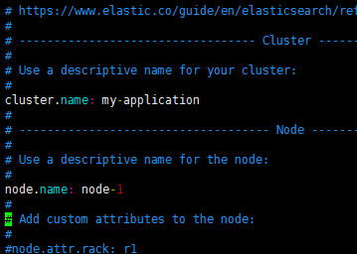
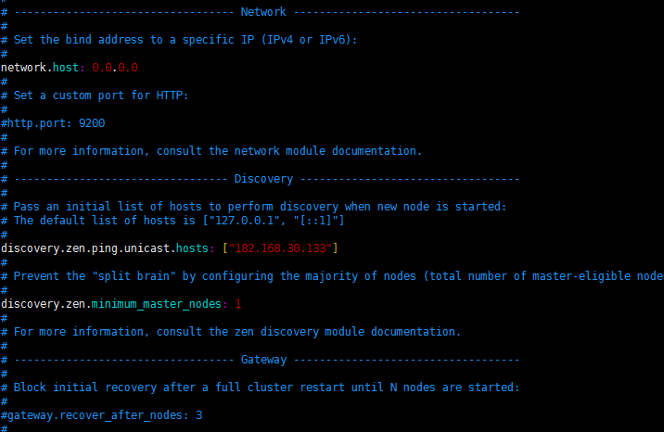
安装elasticSearch注意事项
jdk的版本必须要高于1.7.55 建议使用1.8以上的版本（不然会报错）
此处使用的是jdk1.8.0_45 elasticSearch是5.2.1
安装步骤
5.2.1启动不能是root用户
所以要新建一个用户
adduser es
添加密码
passwd es
1)上传elasticsearch-5.2.1.tar.gz到linux
2)解压
3)将解压后的目录的权限该为当前用户es
chown -R es:es elasticsearch-5.2.1
3）进入到elasticsearch-5.2.1/bin下执行elasticsearch 启动
可能出现的异常
使用Elasticsearch5.0 必须安装jdk1.8
[elsearch@vm-mysteel-dc-search01 bin]$ java -version
java version "1.8.0_112"
Java(TM) SE Runtime Environment (build 1.8.0_112-b15)
Java HotSpot(TM) 64-Bit Server VM (build 25.112-b15, mixed mode)
[elsearch@vm-mysteel-dc-search01 bin]$
使用root账号启动es后 会遇到以下问题
[2016-11-14T10:05:29,358][WARN ][o.e.b.ElasticsearchUncaughtExceptionHandler] [] uncaught exception in thread [main]
org.elasticsearch.bootstrap.StartupException: java.lang.RuntimeException: can not run elasticsearch as root
at org.elasticsearch.bootstrap.Elasticsearch.init(Elasticsearch.java:116) ~[elasticsearch- 5.0.0.jar:5.0.0]
at org.elasticsearch.bootstrap.Elasticsearch.execute(Elasticsearch.java:103) ~[elasticsearch- 5.0.0.jar:5.0.0]
at org.elasticsearch.cli.SettingCommand.execute(SettingCommand.java:54) ~[elasticsearch- 5.0.0.jar:5.0.0]
at org.elasticsearch.cli.Command.mainWithoutErrorHandling(Command.java:96) ~[elasticsearch- 5.0.0.jar:5.0.0]
at org.elasticsearch.cli.Command.main(Command.java:62) ~[elasticsearch-5.0.0.jar:5.0.0]
at org.elasticsearch.bootstrap.Elasticsearch.main(Elasticsearch.java:80) ~[elasticsearch- 5.0.0.jar:5.0.0]
at org.elasticsearch.bootstrap.Elasticsearch.main(Elasticsearch.java:73) ~[elasticsearch- 5.0.0.jar:5.0.0]
解决方案：
因为安全问题elasticsearch 不让用root用户直接运行，所以要创建新用户
建议创建一个单独的用户用来运行
useradd es（创建用户）
passwd es（修改密码）
su es(切换到es用户下)
chown -R es:es elasticsearch-5.2.1(把elasticsearch-5.2.1文件的操作的权限给es)
使用elsearch启动ES后 又会遇到以下问题
ERROR: bootstrap checks failed
max file descriptors [10240] for elasticsearch process likely too low, increase to at least [65536]
max number of threads [1024] for user [elsearch] likely too low, increase to at least [2048]
max virtual memory areas vm.max_map_count [65530] likely too low, increase to at least [262144]
[2016-11-14T10:22:17,569][INFO ][o.e.n.Node ] [mysteel-node1] stopping ... [2016-11-14T10:22:17,615][INFO ][o.e.n.Node ] [mysteel-node1] stopped [2016-11-14T10:22:17,615][INFO ][o.e.n.Node ] [mysteel-node1] closing ... [2016-11-14T10:22:17,638][INFO ][o.e.n.Node ] [mysteel-node1] closed
解决方法参考 ：http://www.cnblogs.com/sloveling/p/elasticsearch.html
切换到root用户
vim /etc/security/limits.conf（解决：max file descriptors [10240] for elasticsearch process likely too low, increase to at least [65536]）
添加如下内容:
* soft nofile 65536
* hard nofile 131072
* soft nproc 2048
* hard nproc 4096
vim /etc/security/limits.conf（max file descriptors [4096] for elasticsearch process likely too low, increase to at least [65536]）
修改如下内容：
* hard nofile 65536 * soft nofile 65536
vim /etc/security/limits.d/90-nproc.conf（解决：max number of threads [1024] for user [elsearch] likely too low, increase to at least [2048] ）
修改如下内容：
* soft nproc 1024
#修改为
* soft nproc 2048
vim /etc/sysctl.conf （解决：max virtual memory areas vm.max_map_count [65530] likely too low, increase to at least [262144] ）
添加下面配置：
vm.max_map_count=655360
并执行命令：
sysctl -p
*增加配置，用户退出后重新登录生效增加配置，用户退出后重新登录生效
然后，重新启动elasticsearch，即可启动成功。
安装kibana插件：
上传kibana-5.2.1-linux-x86_64.tar.gz并解压
进到安装目录kibana-5.2.1/config/kibana.yml中，将server.host修改一下，否则远程无法访问 server.host:"0.0.0.0"
修改elasticsearch-5.2.1/config/elasticsearch.yml
安装中文分词器：
从https://github.com/medcl/elasticsearch-analysis-ik/下载得到elasticsearch-analysis-ik-5.2.1.zip
解压后进入elasticsearch-analysis-ik-5.2.1
打开cmd 执行maven命令编译
maven命令：mvn clean
之后会得到一个
\target\releases\elasticsearch-analysis-ik-5.2.1.zip
拿走放到elasticsearch的plugins下解压为到IK（IK没有自己创建一个）
最后修改elasticsearch配置文件
elasticsearch-5.2.1/config/elasticsearch.yml
在最后一行添加index.analysis.analyzer.ik.type : "ik"
集群的配置文件：样板
master:
cluster.name: lizhenfeng
node.name: node-0
network.host: 11.10.68.112
http.port: 9200
http.cors.enabled: true
http.cors.allow-origin: "*"
node.master: true
node.data: false
discovery.zen.ping.unicast.hosts: ["11.10.68.112"]
slave
cluster.name: lizhenfeng
node.name: node-1
network.host: 11.10.68.112
http.port: 9201
transport.tcp.port: 9301
http.cors.enabled: true
http.cors.allow-origin: "*"
node.master: false
node.data: true
discovery.zen.ping.unicast.hosts: ["11.10.68.112:9300"]
index.analysis.analyzer.ik.type : "ik"
index.mapper.dynamic : false
# index.analysis.analyzer.default.type : "mmseg"
访问:http://11.10.68.112:9200/_plugin/head/

